Информационный
 |  |  | Рыболовные товары оптом

 |  |  | "Просто - Рыболовные товары"

 |  |  | Прайс-лист 2026 г.
Минимальная сумма заказа 20 000 рублей
 |  | Rifish |  | 0.00 ₽
 |  | Набор |  | 0.00 ₽
 |  | Поплавок |  | 0.00 ₽
Разделы |  | Силикон |  | 0.00 ₽
 |  | Поводок |  | 0.00 ₽
 |  | Сторожок |  | 0.00 ₽
 |  | Фурнитура |  | 0.00 ₽
 |  | Крючок |  | 0.00 ₽
 |  | Груз |  | 0.00 ₽
 |  | Электроника |  | 0.00 ₽
 |  | Итого |  | 0.00 ₽

Контакты |  | Сайт |  | prosto-fishing.com
 |  | Телефон |  | +7 (4942) 49-41-82

 |  |  |  | Оптовый менеджер
 |  |  |  | Соболева Дарья Павловна
E-mail |  |  |  | manager@prosto-fishing.com
Телефон |  |  |  | +7 (4942) 49-41-82, доб. 001

 |  |  | Генеральный директор
 |  |  | Хлебников Алексей Александрович
E-mail | info@prosto-fishing.com
Телефон | +7 (4942) 49-41-82, доб. 000

Заказ можно оформить через сайт

Интересующую вас информаци по доставке, оплате и прочих условиях работы вы можете узнать на нашем сайте prosto-fishing.com

Заполненный прайс-лист просим направить по электронному адресу вашему менеджеру или на info@prosto-fishing.com Так же в письме просим указать удобный для вас способ оплаты и прикрепить реквизиты организации для составления счёта.

Система скидок
На электронику скидки не распространяются!
Разовая закупка |  | От 50 000 руб. - 2% |  |  | Накопительная скидка | От 300 000 руб. - 4%
 |  | От 100 000 руб. - 4% |  |  |  | От 750 000 руб. - 6%
 |  | От 250 000 руб. - 6% |  |  | Рассчитывается на основе суммы покупок за прошлый календарный год | От 1 500 000 руб. - 8%
 |  | От 500 000 руб. - 8% |  |  |  | От 2 000 000 руб. - 10%
 |  | От 800 000 руб. - 10%

МОЦ - Минимальная оптовая цена

МРЦ - Минимальная розничная цена

Rifish
Заказывать кратно 1 упак. |  |  |  |  |  | Итого: | 0.00 ₽
Ед. Измер. | Наименование |  | Размер | Кол-во в упаковке (шт) | Цена упак. (руб.) без скидки | Заказ (кол-во штук) | Заказ (Сумма)
Поводок Rifish
Упак. |  | Титановый поводок Rifish 9,5 кг | 15 см | 15 | 295.00 ₽ |  | 0.00 ₽
Упак. |  | Титановый поводок Rifish 9,5 кг | 20 см | 15 | 335.00 ₽ |  | 0.00 ₽
Упак. |  | Титановый поводок Rifish 9,5 кг | 25 см | 15 | 380.00 ₽ |  | 0.00 ₽
Упак. |  | Титановый поводок Rifish 9,5 кг | 30 см | 15 | 420.00 ₽ |  | 0.00 ₽

Упак. |  | Титановый поводок Rifish 9,5 кг | 15 см | 30 | 585.00 ₽ |  | 0.00 ₽
Упак. |  | Титановый поводок Rifish 9,5 кг | 20 см | 30 | 665.00 ₽ |  | 0.00 ₽
Упак. |  | Титановый поводок Rifish 9,5 кг | 25 см | 30 | 750.00 ₽ |  | 0.00 ₽
Упак. |  | Титановый поводок Rifish 9,5 кг | 30 см | 30 | 840.00 ₽ |  | 0.00 ₽
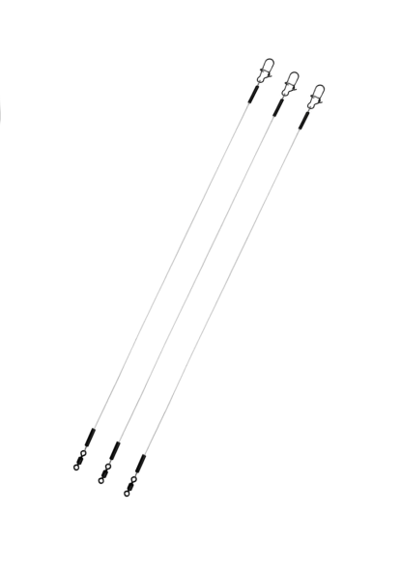
Упак. |  | Флюорокарбоновый поводок Rifish 12 кг | 15 см | 30 | 335.00 ₽ |  | 0.00 ₽
Упак. |  | Флюорокарбоновый поводок Rifish 12 кг | 20 см | 30 | 345.00 ₽ |  | 0.00 ₽
Упак. |  | Флюорокарбоновый поводок Rifish 12 кг | 25 см | 30 | 365.00 ₽ |  | 0.00 ₽
Упак. |  | Флюорокарбоновый поводок Rifish 12 кг | 30 см | 30 | 370.00 ₽ |  | 0.00 ₽
Мормышка вольфрамовая
Упак. |  | Мормышка Капля классическая черная 0,25 гр. | 2.5 | 5 | 225.00 ₽ |  | 0.00 ₽
Упак. |  | Мормышка Капля классическая черная 1,5 гр. | 5.0 | 5 | 390.00 ₽ |  | 0.00 ₽

Упак. |  | Мормышка Коза с кубиком "Хамелеон" 0,3 гр. | 2.0 | 5 | 310.00 ₽ |  | 0.00 ₽
Упак. |  | Мормышка Коза с кубиком "Хамелеон" 0,7 гр. | 3.0 | 5 | 390.00 ₽ |  | 0.00 ₽

Упак. |  | Мормышка Нимфа классическая черная 0,9 гр. | 4.0 | 5 | 350.00 ₽ |  | 0.00 ₽

Упак. |  | Мормышка Столбик с "Сырным" кубиком 0,3 гр. (черный) | 1.5 | 5 | 285.00 ₽ |  | 0.00 ₽
Упак. |  | Мормышка Столбик с "Сырным" кубиком 1,0 гр. (черный) | 3.0 | 5 | 365.00 ₽ |  | 0.00 ₽

Упак. |  | Мормышка Столбик с бусиной "Неон" 0,2 гр. | 1.5 | 5 | 285.00 ₽ |  | 0.00 ₽
Упак. |  | Мормышка Столбик с бусиной "Неон" 0,4 гр. | 2.0 | 5 | 310.00 ₽ |  | 0.00 ₽
Упак. |  | Мормышка Столбик с бусиной "Неон" 0,9 гр. | 3.0 | 5 | 350.00 ₽ |  | 0.00 ₽

Упак. |  | Мормышка Столбик с гран. шаром "Хамелеон" 0,5 гр. (зеленый) | 2.0 | 5 | 315.00 ₽ |  | 0.00 ₽
Упак. |  | Мормышка Столбик с гран. шаром "Хамелеон" 1,1 гр. (зеленый) | 3.0 | 5 | 365.00 ₽ |  | 0.00 ₽

Упак. |  | Мормышка Столбик с фосфором + "Кошачий глаз" 0,2 гр. | 1.5 | 5 | 300.00 ₽ |  | 0.00 ₽
Упак. |  | Мормышка Столбик с фосфором + "Кошачий глаз" 0,5 гр. | 2.0 | 5 | 315.00 ₽ |  | 0.00 ₽
Упак. |  | Мормышка Столбик с фосфором + "Кошачий глаз" 0,7 гр. | 2.5 | 5 | 330.00 ₽ |  | 0.00 ₽

Упак. |  | Мормышка Столбик черный + флуоресцент 0,2 гр. | 1.5 | 5 | 195.00 ₽ |  | 0.00 ₽
Упак. |  | Мормышка Столбик черный + флуоресцент 0,4 гр. | 2.0 | 5 | 200.00 ₽ |  | 0.00 ₽
Упак. |  | Мормышка Столбик черный + флуоресцент 0,6 гр. | 2.5 | 5 | 240.00 ₽ |  | 0.00 ₽

Упак. |  | Мормышка Чертик черный с глазком 0,5 гр. | 2.5 | 5 | 340.00 ₽ |  | 0.00 ₽
Упак. |  | Мормышка Чертик черный с глазком 1,5 гр. | 4.0 | 5 | 365.00 ₽ |  | 0.00 ₽

Набор
Заказывать кратно 1 шт. |  |  |  | Итого: | 0.00 ₽
Ед. Измер. | Фото | Наименование | Цена за набор(руб.) без скидки | Заказ (кол-во шт.) | Заказ (Сумма)
Набор ПРЕМИУМ
Шт. | 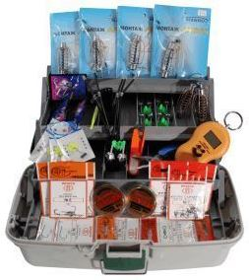 | Набор фидерный "ПРЕМИУМ" в трёхсекционном ящике 400х200х200 мм | 2,785.00 ₽ |  | 0.00 ₽
Шт. | 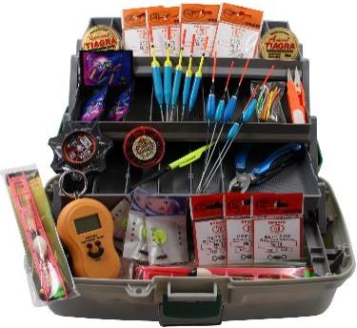 | Набор поплавочный "ПРЕМИУМ" в трёхсекционном ящике 400х200х200 мм | 3,060.00 ₽ |  | 0.00 ₽
Шт. | 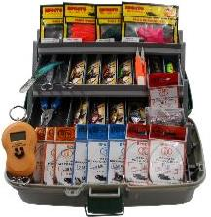 | Набор спиннинговый "ПРЕМИУМ" в трёхсекционном ящике 400х200х200 мм | 3,860.00 ₽ |  | 0.00 ₽
Набор СТАНДАРТ
Шт. | 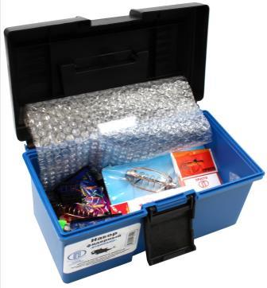 | Набор фидерный "СТАНДАРТ" в односекционном ящике 290х165х160 мм | 750.00 ₽ |  | 0.00 ₽
Шт. | 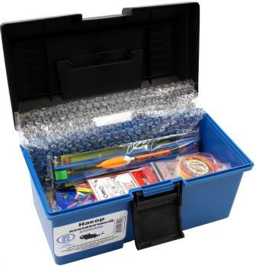 | Набор поплавочный "СТАНДАРТ" в односекционном ящике 290х165х160 мм | 915.00 ₽ |  | 0.00 ₽
Шт. | 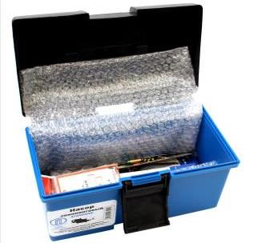 | Набор спиннинговый "СТАНДАРТ" в односекционном ящике 290х165х160 мм | 1,160.00 ₽ |  | 0.00 ₽

Силикон
Приманки съедобные! |  |  |  |  | Итого: | 0.00 ₽
Фото модели | Наименование | Кол-во в блоке | Ед. Измер. | Цена (Руб.) | Заказ (Кол-во) | Заказ (Сумма) | МОЦ (руб.за упак.) | МРЦ (руб.за упак.)
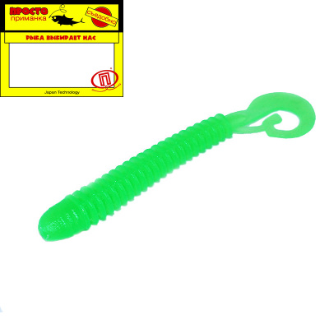 | Tube (Трубка) 50 мм ("2) 12 штук в упак. Цвет №001 - зелёный флюо | 20 | Упак. | 55.00 ₽ |  | 0.00 ₽ | 61.00 ₽ | 85.00 ₽
 | Tube (Трубка) 65 мм ("2,6) 10 штук в упак. Цвет №001 - зелёный флюо | 20 | Упак. | 55.00 ₽ |  | 0.00 ₽ | 61.00 ₽ | 85.00 ₽
 | Tube (Трубка) 80 мм ("3,2) 7 штук в упак. Цвет №001 - зелёный флюо | 15 | Упак. | 55.00 ₽ |  | 0.00 ₽ | 61.00 ₽ | 85.00 ₽
 | Tube (Трубка) 50 мм ("2) 12 штук в упак. Цвет №002 - синий флюо | 20 | Упак. | 55.00 ₽ |  | 0.00 ₽ | 61.00 ₽ | 85.00 ₽
 | Tube (Трубка) 65 мм ("2,6) 10 штук в упак. Цвет №002 - синий флюо | 20 | Упак. | 55.00 ₽ |  | 0.00 ₽ | 61.00 ₽ | 85.00 ₽
 | Tube (Трубка) 80 мм ("3,2) 7 штук в упак. Цвет №002 - синий флюо | 15 | Упак. | 55.00 ₽ |  | 0.00 ₽ | 61.00 ₽ | 85.00 ₽
 | Tube (Трубка) 50 мм ("2) 12 штук в упак. Цвет №003 - фиолетовый флюо | 20 | Упак. | 55.00 ₽ |  | 0.00 ₽ | 61.00 ₽ | 85.00 ₽
 | Tube (Трубка) 65 мм ("2,6) 10 штук в упак. Цвет №003 - фиолетовый флюо | 20 | Упак. | 55.00 ₽ |  | 0.00 ₽ | 61.00 ₽ | 85.00 ₽
 | Tube (Трубка) 80 мм ("3,2) 7 штук в упак. Цвет №003 - фиолетовый флюо | 15 | Упак. | 55.00 ₽ |  | 0.00 ₽ | 61.00 ₽ | 85.00 ₽
 | Tube (Трубка) 50 мм ("2) 12 штук в упак. Цвет №004 - оранжевый флюо | 20 | Упак. | 55.00 ₽ |  | 0.00 ₽ | 61.00 ₽ | 85.00 ₽
 | Tube (Трубка) 65 мм ("2,6) 10 штук в упак. Цвет №004 -оранжевый флюо | 20 | Упак. | 55.00 ₽ |  | 0.00 ₽ | 61.00 ₽ | 85.00 ₽
 | Tube (Трубка) 80 мм ("3,2) 7 штук в упак. Цвет №004 - оранжевый флюо | 15 | Упак. | 55.00 ₽ |  | 0.00 ₽ | 61.00 ₽ | 85.00 ₽
 | Tube (Трубка) 50 мм ("2) 12 штук в упак. Цвет №006 - красный флюо | 20 | Упак. | 55.00 ₽ |  | 0.00 ₽ | 61.00 ₽ | 85.00 ₽
 | Tube (Трубка) 65 мм ("2,6) 10 штук в упак. Цвет №006 - красный флюо | 20 | Упак. | 55.00 ₽ |  | 0.00 ₽ | 61.00 ₽ | 85.00 ₽
 | Tube (Трубка) 80 мм ("3,2) 7 штук в упак. Цвет №006 - красный флюо | 15 | Упак. | 55.00 ₽ |  | 0.00 ₽ | 61.00 ₽ | 85.00 ₽
 | Tube (Трубка) 50 мм ("2) 12 штук в упак. Цвет №008 - лимонный флюо | 20 | Упак. | 55.00 ₽ |  | 0.00 ₽ | 61.00 ₽ | 85.00 ₽
 | Tube (Трубка) 65 мм ("2,6) 10 штук в упак. Цвет №008 - лимонный флюо | 20 | Упак. | 55.00 ₽ |  | 0.00 ₽ | 61.00 ₽ | 85.00 ₽
 | Tube (Трубка) 80 мм ("3,2) 7 штук в упак. Цвет №008 - лимонный флюо | 15 | Упак. | 55.00 ₽ |  | 0.00 ₽ | 61.00 ₽ | 85.00 ₽
 | Tube (Трубка) 50 мм ("2) 12 штук в упак. Цвет №009 - чёрный с.конц | 20 | Упак. | 55.00 ₽ |  | 0.00 ₽ | 61.00 ₽ | 85.00 ₽
 | Tube (Трубка) 65 мм ("2,6) 10 штук в упак. Цвет №009 - чёрный с.конц | 20 | Упак. | 55.00 ₽ |  | 0.00 ₽ | 61.00 ₽ | 85.00 ₽
 | Tube (Трубка) 80 мм ("3,2) 7 штук в упак. Цвет №009 - чёрный с.конц | 15 | Упак. | 55.00 ₽ |  | 0.00 ₽ | 61.00 ₽ | 85.00 ₽
 | Tube (Трубка) 50 мм ("2) 12 штук в упак. Цвет №010 - зелёный оксид | 20 | Упак. | 55.00 ₽ |  | 0.00 ₽ | 61.00 ₽ | 85.00 ₽
 | Tube (Трубка) 65 мм ("2,6) 10 штук в упак. Цвет №010 - зелёный оксид | 20 | Упак. | 55.00 ₽ |  | 0.00 ₽ | 61.00 ₽ | 85.00 ₽
 | Tube (Трубка) 80 мм ("3,2) 7 штук в упак. Цвет №010 - зелёный оксид | 15 | Упак. | 55.00 ₽ |  | 0.00 ₽ | 61.00 ₽ | 85.00 ₽
 | Tube (Трубка) 80 мм ("3,2) 7 штук в упак. Цвет №013 - синий R | 15 | Упак. | 55.00 ₽ |  | 0.00 ₽ | 61.00 ₽ | 85.00 ₽
 | Tube (Трубка) 50 мм ("2) 12 штук в упак. Цвет №014 - жёлтый NP | 20 | Упак. | 55.00 ₽ |  | 0.00 ₽ | 61.00 ₽ | 85.00 ₽
 | Tube (Трубка) 65 мм ("2,6) 10 штук в упак. Цвет №014 - жёлтый NP | 20 | Упак. | 55.00 ₽ |  | 0.00 ₽ | 61.00 ₽ | 85.00 ₽
 | Tube (Трубка) 80 мм ("3,2) 7 штук в упак. Цвет №014 - жёлтый NP | 15 | Упак. | 55.00 ₽ |  | 0.00 ₽ | 61.00 ₽ | 85.00 ₽
 | Tube (Трубка) 50 мм ("2) 12 штук в упак. Цвет №017 - фиолетовый | 20 | Упак. | 55.00 ₽ |  | 0.00 ₽ | 61.00 ₽ | 85.00 ₽
 | Tube (Трубка) 65 мм ("2,6) 10 штук в упак. Цвет №017 - фиолетовый | 20 | Упак. | 55.00 ₽ |  | 0.00 ₽ | 61.00 ₽ | 85.00 ₽
 | Tube (Трубка) 80 мм ("3,2) 7 штук в упак. Цвет №017 - фиолетовый | 15 | Упак. | 55.00 ₽ |  | 0.00 ₽ | 61.00 ₽ | 85.00 ₽

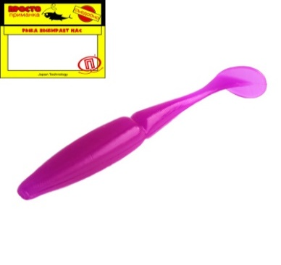 | Twin (Двойняшка) 70 мм ("2,8) 8 штук в упак. Цвет №005 - пурпурный флюо | 15 | Упак. | 55.00 ₽ |  | 0.00 ₽ | 61.00 ₽ | 85.00 ₽
 | Twin (Двойняшка) 105 мм ("4,1) 4 штук в упак. Цвет №005 - пурпурный флюо | 10 | Упак. | 55.00 ₽ |  | 0.00 ₽ | 61.00 ₽ | 85.00 ₽
 | Twin (Двойняшка) 70 мм ("2,8) 8 штук в упак. Цвет №008 - лимонный флюо | 15 | Упак. | 55.00 ₽ |  | 0.00 ₽ | 61.00 ₽ | 85.00 ₽
 | Twin (Двойняшка) 70 мм ("2,8) 8 штук в упак. Цвет №013 - синий R | 15 | Упак. | 55.00 ₽ |  | 0.00 ₽ | 61.00 ₽ | 85.00 ₽
 | Twin (Двойняшка) 105 мм ("4,1) 4 штук в упак. Цвет №013 - синий R | 10 | Упак. | 55.00 ₽ |  | 0.00 ₽ | 61.00 ₽ | 85.00 ₽
 | Twin (Двойняшка) 70 мм ("2,8) 8 штук в упак. Цвет №014 - жёлтый NP | 15 | Упак. | 55.00 ₽ |  | 0.00 ₽ | 61.00 ₽ | 85.00 ₽
 | Twin (Двойняшка) 105 мм ("4,1) 4 штук в упак. Цвет №014 - жёлтый NP | 10 | Упак. | 55.00 ₽ |  | 0.00 ₽ | 61.00 ₽ | 85.00 ₽
 | Twin (Двойняшка) 70 мм ("2,8) 8 штук в упак. Цвет №020 - золотистый конц | 15 | Упак. | 55.00 ₽ |  | 0.00 ₽ | 61.00 ₽ | 85.00 ₽
 | Twin (Двойняшка) 105 мм ("4,1) 4 штук в упак. Цвет №020 - золотистый конц | 10 | Упак. | 55.00 ₽ |  | 0.00 ₽ | 61.00 ₽ | 85.00 ₽

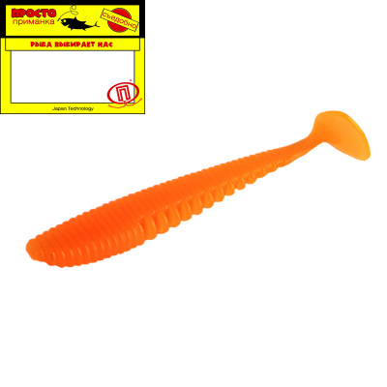 | Saw (Пила) 36 мм ("1,4) 14 штук в упак. Цвет №001 - зелёный флюо | 20 | Упак. | 55.00 ₽ |  | 0.00 ₽ | 61.00 ₽ | 85.00 ₽
 | Saw (Пила) 63 мм ("2,5) 9 штук в упак. Цвет №001 - зелёный флюо | 15 | Упак. | 55.00 ₽ |  | 0.00 ₽ | 61.00 ₽ | 85.00 ₽
 | Saw (Пила) 63 мм ("2,5) 9 штук в упак. Цвет №002 - синий флюо | 15 | Упак. | 55.00 ₽ |  | 0.00 ₽ | 61.00 ₽ | 85.00 ₽
 | Saw (Пила) 75 мм ("3) 7 штук в упак. Цвет №002 - синий флюо | 15 | Упак. | 55.00 ₽ |  | 0.00 ₽ | 61.00 ₽ | 85.00 ₽
 | Saw (Пила) 90 мм ("3,5) 5 штук в упак. Цвет №002 - синий флюо | 10 | Упак. | 55.00 ₽ |  | 0.00 ₽ | 61.00 ₽ | 85.00 ₽
 | Saw (Пила) 36 мм ("1,4) 14 штук в упак. Цвет №003 - фиолетовый флюо | 20 | Упак. | 55.00 ₽ |  | 0.00 ₽ | 61.00 ₽ | 85.00 ₽
 | Saw (Пила) 63 мм ("2,5) 9 штук в упак. Цвет №003 - фиолетовый флюо | 15 | Упак. | 55.00 ₽ |  | 0.00 ₽ | 61.00 ₽ | 85.00 ₽
 | Saw (Пила) 75 мм ("3) 7 штук в упак. Цвет №003 - фиолетовый флюо | 15 | Упак. | 55.00 ₽ |  | 0.00 ₽ | 61.00 ₽ | 85.00 ₽
 | Saw (Пила) 90 мм ("3,5) 5 штук в упак. Цвет №003 - фиолетовый флюо | 10 | Упак. | 55.00 ₽ |  | 0.00 ₽ | 61.00 ₽ | 85.00 ₽
 | Saw (Пила) 36 мм ("1,4) 14 штук в упак. Цвет №004 - оранжевый флюо | 20 | Упак. | 55.00 ₽ |  | 0.00 ₽ | 61.00 ₽ | 85.00 ₽
 | Saw (Пила) 63 мм ("2,5) 9 штук в упак. Цвет №004 - оранжевый флюо | 15 | Упак. | 55.00 ₽ |  | 0.00 ₽ | 61.00 ₽ | 85.00 ₽
 | Saw (Пила) 75 мм ("3) 7 штук в упак. Цвет №004 - оранжевый флюо | 15 | Упак. | 55.00 ₽ |  | 0.00 ₽ | 61.00 ₽ | 85.00 ₽
 | Saw (Пила) 36 мм ("1,4) 14 штук в упак. Цвет №005 - пурпурный флюо | 20 | Упак. | 55.00 ₽ |  | 0.00 ₽ | 61.00 ₽ | 85.00 ₽
 | Saw (Пила) 63 мм ("2,5) 9 штук в упак. Цвет №005 - пурпурный флюо | 15 | Упак. | 55.00 ₽ |  | 0.00 ₽ | 61.00 ₽ | 85.00 ₽
 | Saw (Пила) 75 мм ("3) 7 штук в упак. Цвет №005 - пурпурный флюо | 15 | Упак. | 55.00 ₽ |  | 0.00 ₽ | 61.00 ₽ | 85.00 ₽
 | Saw (Пила) 90 мм ("3,5) 5 штук в упак. Цвет №005 -пурпурный флюо | 10 | Упак. | 55.00 ₽ |  | 0.00 ₽ | 61.00 ₽ | 85.00 ₽
 | Saw (Пила) 100 мм ("3,9) 4 штук в упак. Цвет №005 - пурпурный флюо | 10 | Упак. | 55.00 ₽ |  | 0.00 ₽ | 61.00 ₽ | 85.00 ₽
 | Saw (Пила) 36 мм ("1,4) 14 штук в упак. Цвет №008 - лимонный флюо | 20 | Упак. | 55.00 ₽ |  | 0.00 ₽ | 61.00 ₽ | 85.00 ₽
 | Saw (Пила) 90 мм ("3,5) 5 штук в упак. Цвет №009 - чёрный с.конц | 15 | Упак. | 55.00 ₽ |  | 0.00 ₽ | 61.00 ₽ | 85.00 ₽
 | Saw (Пила) 100 мм ("3,9) 4 штук в упак. Цвет №009 - чёрный с.конц | 10 | Упак. | 55.00 ₽ |  | 0.00 ₽ | 61.00 ₽ | 85.00 ₽
 | Saw (Пила) 75 мм ("3) 7 штук в упак. Цвет №013 - синий R | 15 | Упак. | 55.00 ₽ |  | 0.00 ₽ | 61.00 ₽ | 85.00 ₽
 | Saw (Пила) 90 мм ("3,5) 5 штук в упак. Цвет №013 - синий R | 15 | Упак. | 55.00 ₽ |  | 0.00 ₽ | 61.00 ₽ | 85.00 ₽
 | Saw (Пила) 100 мм ("3,9) 4 штук в упак. Цвет №013 - синий R | 10 | Упак. | 55.00 ₽ |  | 0.00 ₽ | 61.00 ₽ | 85.00 ₽
 | Saw (Пила) 36 мм ("1,4) 14 штук в упак. Цвет №014 - жёлтый NP | 20 | Упак. | 55.00 ₽ |  | 0.00 ₽ | 61.00 ₽ | 85.00 ₽
 | Saw (Пила) 63 мм ("2,5) 9 штук в упак. Цвет №014 - жёлтый NP | 15 | Упак. | 55.00 ₽ |  | 0.00 ₽ | 61.00 ₽ | 85.00 ₽
 | Saw (Пила) 75 мм ("3) 7 штук в упак. Цвет №014 - жёлтый NP | 15 | Упак. | 55.00 ₽ |  | 0.00 ₽ | 61.00 ₽ | 85.00 ₽
 | Saw (Пила) 90 мм ("3,5) 5 штук в упак. Цвет №014 - жёлтый NP | 10 | Упак. | 55.00 ₽ |  | 0.00 ₽ | 61.00 ₽ | 85.00 ₽
 | Saw (Пила) 100 мм ("3,9) 4 штук в упак. Цвет №014 - жёлтый NP | 10 | Упак. | 55.00 ₽ |  | 0.00 ₽ | 61.00 ₽ | 85.00 ₽
 | Saw (Пила) 75 мм ("3) 7 штук в упак. Цвет №015 - зелёный | 15 | Упак. | 55.00 ₽ |  | 0.00 ₽ | 61.00 ₽ | 85.00 ₽
 | Saw (Пила) 90 мм ("3,5) 5 штук в упак. Цвет №015 - зелёный | 15 | Упак. | 55.00 ₽ |  | 0.00 ₽ | 61.00 ₽ | 85.00 ₽
 | Saw (Пила) 100 мм ("3,9) 4 штук в упак. Цвет №015 - зелёный | 10 | Упак. | 55.00 ₽ |  | 0.00 ₽ | 61.00 ₽ | 85.00 ₽
 | Saw (Пила) 36 мм ("1,4) 14 штук в упак. Цвет №016 - белый | 20 | Упак. | 55.00 ₽ |  | 0.00 ₽ | 61.00 ₽ | 85.00 ₽
 | Saw (Пила) 36 мм ("1,4) 14 штук в упак. Цвет №017 - фиолетовый | 20 | Упак. | 55.00 ₽ |  | 0.00 ₽ | 61.00 ₽ | 85.00 ₽
 | Saw (Пила) 63 мм ("2,5) 9 штук в упак. Цвет №017 - фиолетовый | 15 | Упак. | 55.00 ₽ |  | 0.00 ₽ | 61.00 ₽ | 85.00 ₽
 | Saw (Пила) 75 мм ("3) 7 штук в упак. Цвет №017 - фиолетовый | 15 | Упак. | 55.00 ₽ |  | 0.00 ₽ | 61.00 ₽ | 85.00 ₽
 | Saw (Пила) 90 мм ("3,5) 5 штук в упак. Цвет №017 - фиолетовый | 10 | Упак. | 55.00 ₽ |  | 0.00 ₽ | 61.00 ₽ | 85.00 ₽
 | Saw (Пила) 36 мм ("1,4) 14 штук в упак. Цвет №020 - золотистый конц | 20 | Упак. | 55.00 ₽ |  | 0.00 ₽ | 61.00 ₽ | 85.00 ₽
 | Saw (Пила) 63 мм ("2,5) 9 штук в упак. Цвет №020 - золотистый конц
 | Saw (Пила) 75 мм ("3) 7 штук в упак. Цвет №020 - золотистый конц | 15 | Упак. | 55.00 ₽ |  | 0.00 ₽ | 61.00 ₽ | 85.00 ₽
 | Saw (Пила) 90 мм ("3,5) 5 штук в упак. Цвет №020 - золотистый конц | 10 | Упак. | 55.00 ₽ |  | 0.00 ₽ | 61.00 ₽ | 85.00 ₽
 | Saw (Пила) 100 мм ("3,9) 4 штук в упак. Цвет №020 - золотистый конц | 10 | Упак. | 55.00 ₽ |  | 0.00 ₽ | 61.00 ₽ | 85.00 ₽

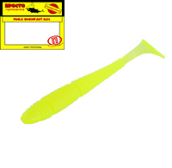 | Caterpillar (Гусеница) 50 мм ("2) 10 штук в упак. Цвет №001 - зелёный флюо | 20 | Упак. | 55.00 ₽ |  | 0.00 ₽ | 61.00 ₽ | 85.00 ₽
 | Caterpillar (Гусеница) 50 мм ("2) 10 штук в упак. Цвет №004 - оранжевый флюо | 20 | Упак. | 55.00 ₽ |  | 0.00 ₽ | 61.00 ₽ | 85.00 ₽
 | Caterpillar (Гусеница) 50 мм ("2) 10 штук в упак. Цвет №006 - красный флюо | 20 | Упак. | 55.00 ₽ |  | 0.00 ₽ | 61.00 ₽ | 85.00 ₽
 | Caterpillar (Гусеница) 95 мм ("3,7) 5 штук в упак. Цвет №006 - красный флюо | 10 | Упак. | 55.00 ₽ |  | 0.00 ₽ | 61.00 ₽ | 85.00 ₽
 | Caterpillar (Гусеница) 50 мм ("2) 10 штук в упак. Цвет №010 - зелёный оксид | 20 | Упак. | 55.00 ₽ |  | 0.00 ₽ | 61.00 ₽ | 85.00 ₽
 | Caterpillar (Гусеница) 75 мм ("3) 6 штук в упак. Цвет №010 -зелёный оксид | 15 | Упак. | 55.00 ₽ |  | 0.00 ₽ | 61.00 ₽ | 85.00 ₽
 | Caterpillar (Гусеница) 95 мм ("3,7) 5 штук в упак. Цвет №010 - зелёный оксид | 10 | Упак. | 55.00 ₽ |  | 0.00 ₽ | 61.00 ₽ | 85.00 ₽
 | Caterpillar (Гусеница) 50 мм ("2) 10 штук в упак. Цвет №013 - синий R | 20 | Упак. | 55.00 ₽ |  | 0.00 ₽ | 61.00 ₽ | 85.00 ₽
 | Caterpillar (Гусеница) 75 мм ("3) 6 штук в упак. Цвет №013 - синий R | 15 | Упак. | 55.00 ₽ |  | 0.00 ₽ | 61.00 ₽ | 85.00 ₽
 | Caterpillar (Гусеница) 95 мм ("3,7) 5 штук в упак. Цвет №013 синий R | 10 | Упак. | 55.00 ₽ |  | 0.00 ₽ | 61.00 ₽ | 85.00 ₽
 | Caterpillar (Гусеница) 50 мм ("2) 10 штук в упак. Цвет №014 - жёлтый NP | 20 | Упак. | 55.00 ₽ |  | 0.00 ₽ | 61.00 ₽ | 85.00 ₽
 | Caterpillar (Гусеница) 75 мм ("3) 6 штук в упак. Цвет №014 - жёлтый NP | 15 | Упак. | 55.00 ₽ |  | 0.00 ₽ | 61.00 ₽ | 85.00 ₽
 | Caterpillar (Гусеница) 95 мм ("3,7) 5 штук в упак. Цвет №014 - жёлтый NP | 10 | Упак. | 55.00 ₽ |  | 0.00 ₽ | 61.00 ₽ | 85.00 ₽
 | Caterpillar (Гусеница) 75 мм ("3) 6 штук в упак. Цвет №016 - белый | 15 | Упак. | 55.00 ₽ |  | 0.00 ₽ | 61.00 ₽ | 85.00 ₽
 | Caterpillar (Гусеница) 50 мм ("2) 10 штук в упак. Цвет №020 - золотистый конц | 20 | Упак. | 55.00 ₽ |  | 0.00 ₽ | 61.00 ₽ | 85.00 ₽
 | Caterpillar (Гусеница) 75 мм ("3) 6 штук в упак. Цвет №020 - золотистый конц | 15 | Упак. | 55.00 ₽ |  | 0.00 ₽ | 61.00 ₽ | 85.00 ₽

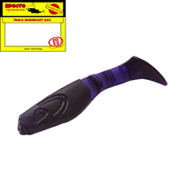 | Knee (Колено) 80 мм ("3,2) 4 штук в упак. Цвет №001 - зелёный флюо | 10 | Упак. | 55.00 ₽ |  | 0.00 ₽ | 61.00 ₽ | 85.00 ₽
 | Knee (Колено) 80 мм ("3,2) 4 штук в упак. Цвет №003 - фиолетовый флюо | 10 | Упак. | 55.00 ₽ |  | 0.00 ₽ | 61.00 ₽ | 85.00 ₽
 | Knee (Колено) 70 мм ("2,8) 5 штук в упак. Цвет №005 - пурпурный флюо | 10 | Упак. | 55.00 ₽ |  | 0.00 ₽ | 61.00 ₽ | 85.00 ₽
 | Knee (Колено) 80 мм ("3,2) 5 штук в упак. Цвет №005 - пурпурный флюо | 10 | Упак. | 55.00 ₽ |  | 0.00 ₽ | 61.00 ₽ | 85.00 ₽
 | Knee (Колено) 70 мм ("2,8) 5 штук в упак. Цвет №009 - чёрный с.конц | 10 | Упак. | 55.00 ₽ |  | 0.00 ₽ | 61.00 ₽ | 85.00 ₽
 | Knee (Колено) 80 мм ("3,2) 4 штук в упак. Цвет №009 - чёрный с.конц | 10 | Упак. | 55.00 ₽ |  | 0.00 ₽ | 61.00 ₽ | 85.00 ₽
 | Knee (Колено) 70 мм ("2,8) 5 штук в упак. Цвет №013 - синий R | 10 | Упак. | 55.00 ₽ |  | 0.00 ₽ | 61.00 ₽ | 85.00 ₽
 | Knee (Колено) 80 мм ("3,2) 4 штук в упак. Цвет №013 - синий R | 10 | Упак. | 55.00 ₽ |  | 0.00 ₽ | 61.00 ₽ | 85.00 ₽
 | Knee (Колено) 70 мм ("2,8) 5 штук в упак. Цвет №014 - жёлтый NP | 10 | Упак. | 55.00 ₽ |  | 0.00 ₽ | 61.00 ₽ | 85.00 ₽
 | Knee (Колено) 80 мм ("3,2) 4 штук в упак. Цвет №014 - жёлтый NP | 10 | Упак. | 55.00 ₽ |  | 0.00 ₽ | 61.00 ₽ | 85.00 ₽
 | Knee (Колено) 70 мм ("2,8) 5 штук в упак. Цвет №015 - зелёный | 10 | Упак. | 55.00 ₽ |  | 0.00 ₽ | 61.00 ₽ | 85.00 ₽
 | Knee (Колено) 80 мм ("3,2) 4 штук в упак. Цвет №015 - зелёный | 10 | Упак. | 55.00 ₽ |  | 0.00 ₽ | 61.00 ₽ | 85.00 ₽
 | Knee (Колено) 70 мм ("2,8) 5 штук в упак. Цвет №017 - фиолетовый | 10 | Упак. | 55.00 ₽ |  | 0.00 ₽ | 61.00 ₽ | 85.00 ₽
 | Knee (Колено) 80 мм ("3,2) 4 штук в упак. Цвет №017 - фиолетовый | 10 | Упак. | 55.00 ₽ |  | 0.00 ₽ | 61.00 ₽ | 85.00 ₽
 | Knee (Колено) 70 мм ("2,8) 5 штук в упак. Цвет №020 - золотистый конц | 10 | Упак. | 55.00 ₽ |  | 0.00 ₽ | 61.00 ₽ | 85.00 ₽

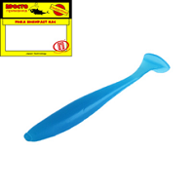 | Pen (Ручка) 64 мм ("2,5) 8 штук в упак. Цвет №001 - зелёный флюо | 15 | Упак. | 55.00 ₽ |  | 0.00 ₽ | 61.00 ₽ | 85.00 ₽
 | Pen (Ручка) 75 мм ("3) 8 штук в упак. Цвет №001 - зелёный флюо | 15 | Упак. | 55.00 ₽ |  | 0.00 ₽ | 61.00 ₽ | 85.00 ₽
 | Pen (Ручка) 64 мм ("2,5) 8 штук в упак. Цвет №002 - синий флюо | 15 | Упак. | 55.00 ₽ |  | 0.00 ₽ | 61.00 ₽ | 85.00 ₽
 | Pen (Ручка) 75 мм ("3) 8 штук в упак. Цвет №002 - синий флюо | 15 | Упак. | 55.00 ₽ |  | 0.00 ₽ | 61.00 ₽ | 85.00 ₽
 | Pen (Ручка) 95 мм ("3,7) 5 штук в упак. Цвет №002 - синий флюо | 15 | Упак. | 55.00 ₽ |  | 0.00 ₽ | 61.00 ₽ | 85.00 ₽
 | Pen (Ручка) 110 мм ("4,3) 4 штук в упак. Цвет №002 - синий флюо | 10 | Упак. | 55.00 ₽ |  | 0.00 ₽ | 61.00 ₽ | 85.00 ₽
 | Pen (Ручка) 64 мм ("2,5) 8 штук в упак. Цвет №003 - фиолетовый флюо | 15 | Упак. | 55.00 ₽ |  | 0.00 ₽ | 61.00 ₽ | 85.00 ₽
 | Pen (Ручка) 75 мм ("3) 8 штук в упак. Цвет №003 - фиолетовый флюо | 15 | Упак. | 55.00 ₽ |  | 0.00 ₽ | 61.00 ₽ | 85.00 ₽
 | Pen (Ручка) 95 мм ("3,7) 5 штук в упак. Цвет №003 - фиолетовый флюо | 15 | Упак. | 55.00 ₽ |  | 0.00 ₽ | 61.00 ₽ | 85.00 ₽
 | Pen (Ручка) 64 мм ("2,5) 8 штук в упак. Цвет №004 - оранжевый флюо | 15 | Упак. | 55.00 ₽ |  | 0.00 ₽ | 61.00 ₽ | 85.00 ₽
 | Pen (Ручка) 75 мм ("3) 8 штук в упак. Цвет №004 - оранжевый флюо | 15 | Упак. | 55.00 ₽ |  | 0.00 ₽ | 61.00 ₽ | 85.00 ₽
 | Pen (Ручка) 95 мм ("3,7) 5 штук в упак. Цвет №004 - оранжевый флюо | 15 | Упак. | 55.00 ₽ |  | 0.00 ₽ | 61.00 ₽ | 85.00 ₽
 | Pen (Ручка) 64 мм ("2,5) 8 штук в упак. Цвет №006 - красный флюо | 15 | Упак. | 55.00 ₽ |  | 0.00 ₽ | 61.00 ₽ | 85.00 ₽
 | Pen (Ручка) 75 мм ("3) 8 штук в упак. Цвет №006 - красный флюо | 15 | Упак. | 55.00 ₽ |  | 0.00 ₽ | 61.00 ₽ | 85.00 ₽
 | Pen (Ручка) 95 мм ("3,7) 5 штук в упак. Цвет №006 - красный флюо | 15 | Упак. | 55.00 ₽ |  | 0.00 ₽ | 61.00 ₽ | 85.00 ₽
 | Pen (Ручка) 110 мм ("4,3) 4 штук в упак. Цвет №006 - красный флюо | 10 | Упак. | 55.00 ₽ |  | 0.00 ₽ | 61.00 ₽ | 85.00 ₽
 | Pen (Ручка) 64 мм ("2,5) 8 штук в упак. Цвет №008 - лимонный флюо | 15 | Упак. | 55.00 ₽ |  | 0.00 ₽ | 61.00 ₽ | 85.00 ₽
 | Pen (Ручка) 64 мм ("2,5) 8 штук в упак. Цвет №010 - зелёный оксид | 15 | Упак. | 55.00 ₽ |  | 0.00 ₽ | 61.00 ₽ | 85.00 ₽
 | Pen (Ручка) 75 мм ("3) 8 штук в упак. Цвет №010 - зелёный оксид | 15 | Упак. | 55.00 ₽ |  | 0.00 ₽ | 61.00 ₽ | 85.00 ₽
 | Pen (Ручка) 95 мм ("3,7) 5 штук в упак. Цвет №010 - зелёный оксид | 15 | Упак. | 55.00 ₽ |  | 0.00 ₽ | 61.00 ₽ | 85.00 ₽
 | Pen (Ручка) 110 мм ("4,3) 4 штук в упак. Цвет №010 - зелёный оксид | 10 | Упак. | 55.00 ₽ |  | 0.00 ₽ | 61.00 ₽ | 85.00 ₽
 | Pen (Ручка) 64 мм ("2,5) 8 штук в упак. Цвет №013 - синий R | 15 | Упак. | 55.00 ₽ |  | 0.00 ₽ | 61.00 ₽ | 85.00 ₽
 | Pen (Ручка) 75 мм ("3) 8 штук в упак. Цвет №013 - синий R | 15 | Упак. | 55.00 ₽ |  | 0.00 ₽ | 61.00 ₽ | 85.00 ₽
 | Pen (Ручка) 95 мм ("3,7) 5 штук в упак. Цвет №013 - синий R | 15 | Упак. | 55.00 ₽ |  | 0.00 ₽ | 61.00 ₽ | 85.00 ₽
 | Pen (Ручка) 110 мм ("4,3) 4 штук в упак. Цвет №013 - синий R | 10 | Упак. | 55.00 ₽ |  | 0.00 ₽ | 61.00 ₽ | 85.00 ₽
 | Pen (Ручка) 64 мм ("2,5) 8 штук в упак. Цвет №014 - жёлтый NP | 15 | Упак. | 55.00 ₽ |  | 0.00 ₽ | 61.00 ₽ | 85.00 ₽
 | Pen (Ручка) 75 мм ("3) 8 штук в упак. Цвет №014 - жёлтый NP | 15 | Упак. | 55.00 ₽ |  | 0.00 ₽ | 61.00 ₽ | 85.00 ₽
 | Pen (Ручка) 64 мм ("2,5) 8 штук в упак. Цвет №015 - зелёный | 15 | Упак. | 55.00 ₽ |  | 0.00 ₽ | 61.00 ₽ | 85.00 ₽
 | Pen (Ручка) 75 мм ("3) 8 штук в упак. Цвет №015 - зелёный | 15 | Упак. | 55.00 ₽ |  | 0.00 ₽ | 61.00 ₽ | 85.00 ₽
 | Pen (Ручка) 95 мм ("3,7) 5 штук в упак. Цвет №015 - зелёный | 15 | Упак. | 55.00 ₽ |  | 0.00 ₽ | 61.00 ₽ | 85.00 ₽
 | Pen (Ручка) 110 мм ("4,3) 4 штук в упак. Цвет №015 - зелёный | 10 | Упак. | 55.00 ₽ |  | 0.00 ₽ | 61.00 ₽ | 85.00 ₽
 | Pen (Ручка) 64 мм ("2,5) 8 штук в упак. Цвет №017 - фиолетовый | 15 | Упак. | 55.00 ₽ |  | 0.00 ₽ | 61.00 ₽ | 85.00 ₽
 | Pen (Ручка) 75 мм ("3) 8 штук в упак. Цвет №017 - фиолетовый | 15 | Упак. | 55.00 ₽ |  | 0.00 ₽ | 61.00 ₽ | 85.00 ₽
 | Pen (Ручка) 95 мм ("3,7) 5 штук в упак. Цвет №017 - фиолетовый | 15 | Упак. | 55.00 ₽ |  | 0.00 ₽ | 61.00 ₽ | 85.00 ₽
 | Pen (Ручка) 110 мм ("4,3) 4 штук в упак. Цвет №017 - фиолетовый | 10 | Упак. | 55.00 ₽ |  | 0.00 ₽ | 61.00 ₽ | 85.00 ₽

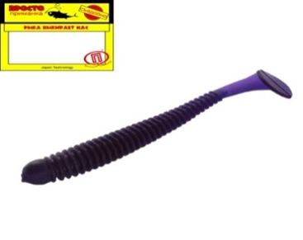 | Leech (Пиявка) 75 мм ("3) 8 штук в упак. Цвет №002 - синий флюо | 15 | Упак. | 55.00 ₽ |  | 0.00 ₽ | 61.00 ₽ | 85.00 ₽
 | Leech (Пиявка) 87 мм ("3,4) 6 штук в упак. Цвет №002 - синий флюо | 15 | Упак. | 55.00 ₽ |  | 0.00 ₽ | 61.00 ₽ | 85.00 ₽
 | Leech (Пиявка) 100 мм ("3,9) 5 штук в упак. Цвет №002 - синий флюо | 10 | Упак. | 55.00 ₽ |  | 0.00 ₽ | 61.00 ₽ | 85.00 ₽
 | Leech (Пиявка) 75 мм ("3) 8 штук в упак. Цвет №004 - оранжевый флюо | 15 | Упак. | 55.00 ₽ |  | 0.00 ₽ | 61.00 ₽ | 85.00 ₽
 | Leech (Пиявка) 75 мм ("3) 8 штук в упак. Цвет №005 - пурпурный флюо | 15 | Упак. | 55.00 ₽ |  | 0.00 ₽ | 61.00 ₽ | 85.00 ₽
 | Leech (Пиявка) 87 мм ("3,4) 6 штук в упак. Цвет №005 - пурпурный флюо | 15 | Упак. | 55.00 ₽ |  | 0.00 ₽ | 61.00 ₽ | 85.00 ₽
 | Leech (Пиявка) 100 мм ("3,9) 5 штук в упак. Цвет №005 - пурпурный флюо | 10 | Упак. | 55.00 ₽ |  | 0.00 ₽ | 61.00 ₽ | 85.00 ₽
 | Leech (Пиявка) 75 мм ("3) 8 штук в упак. Цвет №006 - красный флюо | 15 | Упак. | 55.00 ₽ |  | 0.00 ₽ | 61.00 ₽ | 85.00 ₽
 | Leech (Пиявка) 87 мм ("3,4) 6 штук в упак. Цвет №006 - расный флюо | 15 | Упак. | 55.00 ₽ |  | 0.00 ₽ | 61.00 ₽ | 85.00 ₽
 | Leech (Пиявка) 100 мм ("3,9) 5 штук в упак. Цвет №006 - красный флюо | 10 | Упак. | 55.00 ₽ |  | 0.00 ₽ | 61.00 ₽ | 85.00 ₽
 | Leech (Пиявка) 87 мм ("3,4) 6 штук в упак. Цвет №008 - лимонный флюо | 15 | Упак. | 55.00 ₽ |  | 0.00 ₽ | 61.00 ₽ | 85.00 ₽
 | Leech (Пиявка) 87 мм ("3,4) 6 штук в упак. Цвет №009 - чёрный с.конц | 15 | Упак. | 55.00 ₽ |  | 0.00 ₽ | 61.00 ₽ | 85.00 ₽
 | Leech (Пиявка) 75 мм ("3) 8 штук в упак. Цвет №014 - жёлтый NP | 15 | Упак. | 55.00 ₽ |  | 0.00 ₽ | 61.00 ₽ | 85.00 ₽

Поводок
Заказывать маленькие упаковки кратно 10 шт. Большие кратно 1 шт. |  |  |  |  |  |  |  |  | Итого: | 0.00 ₽
Кол-во в блоке | Ед. Измер. | Фото | Наименование | Диаметр (ММ) | Разр.нагр. (кг) | Длина (см) | Кол-во в упаковке (шт) | Цена за упаковку(руб.) без скидки | Заказ (Кол-во) | Заказ (Сумма) | МОЦ(руб.за упак.) | МРЦ (руб.за упак.)
НОВИНКА 2025 / 1x7 / ЯПОНСКИЕ ТЕХНОЛОГИИ
- | Упак. |  | Набор поводков Japan Innovation 1x7 15,20,25 см по 10 штук | 0.24 | 6 | - | 30 | 690.00 ₽ |  | 0.00 ₽ | 759.00 ₽ | 1,040.00 ₽
- | Упак. |  | Набор поводков Japan Innovation 1x7 15,20,25 см по 10 штук | 0.27 | 9 | - | 30 | 710.00 ₽ |  | 0.00 ₽ | 781.00 ₽ | 1,070.00 ₽
- | Упак. |  | Набор поводков Japan Innovation 1x7 15,20,25 см по 10 штук | 0.30 | 12 | - | 30 | 730.00 ₽ |  | 0.00 ₽ | 803.00 ₽ | 1,100.00 ₽
- | Упак. |  | Набор поводков Japan Innovation 1x7 15,20,25 см по 10 штук | 0.33 | 15 | - | 30 | 740.00 ₽ |  | 0.00 ₽ | 814.00 ₽ | 1,110.00 ₽

50 | Упак. |  | Поводок Japan Innovation 1x7 | 0.24 | 6 | 15 | 3 | 75.00 ₽ |  | 0.00 ₽ | 83.00 ₽ | 115.00 ₽
50 | Упак. |  | Поводок Japan Innovation 1x7 | 0.24 | 6 | 20 | 3 | 80.00 ₽ |  | 0.00 ₽ | 88.00 ₽ | 120.00 ₽
50 | Упак. |  | Поводок Japan Innovation 1x7 | 0.24 | 6 | 25 | 3 | 85.00 ₽ |  | 0.00 ₽ | 94.00 ₽ | 130.00 ₽
50 | Упак. |  | Поводок Japan Innovation 1x7 | 0.24 | 6 | 30 | 3 | 90.00 ₽ |  | 0.00 ₽ | 99.00 ₽ | 135.00 ₽
50 | Упак. |  | Поводок Japan Innovation 1x7 | 0.27 | 9 | 15 | 3 | 75.00 ₽ |  | 0.00 ₽ | 83.00 ₽ | 115.00 ₽
50 | Упак. |  | Поводок Japan Innovation 1x7 | 0.27 | 9 | 20 | 3 | 80.00 ₽ |  | 0.00 ₽ | 88.00 ₽ | 120.00 ₽
50 | Упак. |  | Поводок Japan Innovation 1x7 | 0.27 | 9 | 25 | 3 | 85.00 ₽ |  | 0.00 ₽ | 94.00 ₽ | 130.00 ₽
50 | Упак. |  | Поводок Japan Innovation 1x7 | 0.27 | 9 | 30 | 3 | 90.00 ₽ |  | 0.00 ₽ | 99.00 ₽ | 135.00 ₽
50 | Упак. |  | Поводок Japan Innovation 1x7 | 0.30 | 12 | 15 | 3 | 75.00 ₽ |  | 0.00 ₽ | 83.00 ₽ | 115.00 ₽
50 | Упак. |  | Поводок Japan Innovation 1x7 | 0.30 | 12 | 20 | 3 | 80.00 ₽ |  | 0.00 ₽ | 88.00 ₽ | 120.00 ₽
50 | Упак. |  | Поводок Japan Innovation 1x7 | 0.30 | 12 | 25 | 3 | 85.00 ₽ |  | 0.00 ₽ | 94.00 ₽ | 130.00 ₽
50 | Упак. |  | Поводок Japan Innovation 1x7 | 0.30 | 12 | 30 | 3 | 90.00 ₽ |  | 0.00 ₽ | 99.00 ₽ | 135.00 ₽
50 | Упак. |  | Поводок Japan Innovation 1x7 | 0.33 | 15 | 15 | 3 | 75.00 ₽ |  | 0.00 ₽ | 83.00 ₽ | 115.00 ₽
50 | Упак. |  | Поводок Japan Innovation 1x7 | 0.33 | 15 | 20 | 3 | 80.00 ₽ |  | 0.00 ₽ | 88.00 ₽ | 120.00 ₽
50 | Упак. |  | Поводок Japan Innovation 1x7 | 0.33 | 15 | 25 | 3 | 85.00 ₽ |  | 0.00 ₽ | 94.00 ₽ | 130.00 ₽
50 | Упак. |  | Поводок Japan Innovation 1x7 | 0.33 | 15 | 30 | 3 | 90.00 ₽ |  | 0.00 ₽ | 99.00 ₽ | 135.00 ₽

- | Упак. | 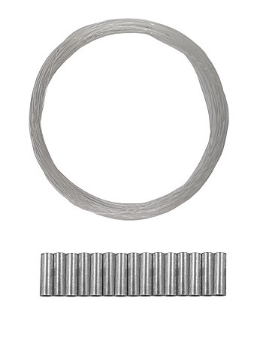 | Поводковый материал Флюорокарбон + 15 обжимных трубок | 0.4 | 8.5 | 300 | 1 | 85.00 ₽ |  | 0.00 ₽ | 94.00 ₽ | 130.00 ₽
- | Упак. |  | Поводковый материал Флюорокарбон + 15 обжимных трубок | 0.5 | 13.8 | 300 | 1 | 105.00 ₽ |  | 0.00 ₽ | 116.00 ₽ | 160.00 ₽
- | Упак. |  | Поводковый материал Флюорокарбон + 15 обжимных трубок | 0.6 | 16.5 | 300 | 1 | 120.00 ₽ |  | 0.00 ₽ | 132.00 ₽ | 180.00 ₽
- | Упак. |  | Поводковый материал Флюорокарбон + 15 обжимных трубок | 0.7 | 20.1 | 300 | 1 | 145.00 ₽ |  | 0.00 ₽ | 160.00 ₽ | 220.00 ₽

- | Упак. | 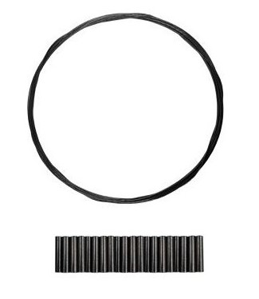 | Поводковый материал Титан + 20 обжимных трубок | 0.25 | 5 | 300 | 1 | 300.00 ₽ |  | 0.00 ₽ | 330.00 ₽ | 450.00 ₽
- | Упак. |  | Поводковый материал Титан + 20 обжимных трубок | 0.3 | 10 | 300 | 1 | 330.00 ₽ |  | 0.00 ₽ | 363.00 ₽ | 500.00 ₽
- | Упак. |  | Поводковый материал Титан + 20 обжимных трубок | 0.35 | 12.5 | 300 | 1 | 385.00 ₽ |  | 0.00 ₽ | 424.00 ₽ | 580.00 ₽
- | Упак. |  | Поводковый материал Титан + 20 обжимных трубок | 0.4 | 15 | 300 | 1 | 415.00 ₽ |  | 0.00 ₽ | 457.00 ₽ | 630.00 ₽
- | Упак. |  | Поводковый материал Титан + 20 обжимных трубок | 0.45 | 20 | 300 | 1 | 485.00 ₽ |  | 0.00 ₽ | 534.00 ₽ | 730.00 ₽

- | Упак. |  | Набор ЖЕРЛИЧНЫХ поводков Флюорокарбон 22,25,28 см по 10 штук | 0.5 | 13.8 | - | 30 | 475.00 ₽ |  | 0.00 ₽ | 523.00 ₽ | 720.00 ₽
- | Упак. |  | Набор ЖЕРЛИЧНЫХ поводков Флюорокарбон 22,25,28 см по 10 штук | 0.6 | 16.5 | - | 30 | 520.00 ₽ |  | 0.00 ₽ | 572.00 ₽ | 780.00 ₽

- | Упак. |  | Набор ЖЕРЛИЧНЫХ поводков AFW 7 нитей 22,25,28 см по 10 штук | 0.25 | 7 | - | 30 | 760.00 ₽ |  | 0.00 ₽ | 836.00 ₽ | 1,140.00 ₽
- | Упак. |  | Набор ЖЕРЛИЧНЫХ поводков AFW 7 нитей 22,25,28 см по 10 штук | 0.28 | 9 | - | 30 | 800.00 ₽ |  | 0.00 ₽ | 880.00 ₽ | 1,200.00 ₽
- | Упак. |  | Набор ЖЕРЛИЧНЫХ поводков AFW 7 нитей 22,25,28 см по 10 штук | 0.3 | 14 | - | 30 | 825.00 ₽ |  | 0.00 ₽ | 908.00 ₽ | 1,240.00 ₽

50 | Упак. |  | Поводок ЖЕРЛИЧНЫЙ Флюорокарбоновый | 0.45 | 10.4 | 22 | 4 | 65.00 ₽ |  | 0.00 ₽ | 72.00 ₽ | 100.00 ₽
50 | Упак. |  | Поводок ЖЕРЛИЧНЫЙ Флюорокарбоновый | 0.45 | 10.4 | 28 | 4 | 65.00 ₽ |  | 0.00 ₽ | 72.00 ₽ | 100.00 ₽
50 | Упак. |  | Поводок ЖЕРЛИЧНЫЙ Флюорокарбоновый | 0.5 | 13.8 | 22 | 4 | 70.00 ₽ |  | 0.00 ₽ | 77.00 ₽ | 105.00 ₽
50 | Упак. |  | Поводок ЖЕРЛИЧНЫЙ Флюорокарбоновый | 0.5 | 13.8 | 28 | 4 | 70.00 ₽ |  | 0.00 ₽ | 77.00 ₽ | 105.00 ₽
50 | Упак. |  | Поводок ЖЕРЛИЧНЫЙ Флюорокарбоновый | 0.6 | 16.5 | 22 | 4 | 80.00 ₽ |  | 0.00 ₽ | 88.00 ₽ | 120.00 ₽
50 | Упак. |  | Поводок ЖЕРЛИЧНЫЙ Флюорокарбоновый | 0.6 | 16.5 | 28 | 4 | 80.00 ₽ |  | 0.00 ₽ | 88.00 ₽ | 120.00 ₽

50 | Упак. |  | Поводок ЖЕРЛИЧНЫЙ AFW 7 нитей | 0.25 | 7 | 22 | 4 | 105.00 ₽ |  | 0.00 ₽ | 116.00 ₽ | 160.00 ₽
50 | Упак. |  | Поводок ЖЕРЛИЧНЫЙ AFW 7 нитей | 0.25 | 7 | 28 | 4 | 115.00 ₽ |  | 0.00 ₽ | 127.00 ₽ | 175.00 ₽
50 | Упак. |  | Поводок ЖЕРЛИЧНЫЙ AFW 7 нитей | 0.28 | 9 | 22 | 4 | 110.00 ₽ |  | 0.00 ₽ | 121.00 ₽ | 165.00 ₽
50 | Упак. |  | Поводок ЖЕРЛИЧНЫЙ AFW 7 нитей | 0.28 | 9 | 28 | 4 | 120.00 ₽ |  | 0.00 ₽ | 132.00 ₽ | 180.00 ₽
50 | Упак. |  | Поводок ЖЕРЛИЧНЫЙ AFW 7 нитей | 0.3 | 14 | 22 | 4 | 125.00 ₽ |  | 0.00 ₽ | 138.00 ₽ | 190.00 ₽
50 | Упак. |  | Поводок ЖЕРЛИЧНЫЙ AFW 7 нитей | 0.3 | 14 | 28 | 4 | 130.00 ₽ |  | 0.00 ₽ | 143.00 ₽ | 195.00 ₽

25 | Упак. |  | Поводок ЖЕРЛИЧНЫЙ Флюорокарбоновый + Двойник (Корея) | 0.45 | 10.4 | 22 | 2 | 70.00 ₽ |  | 0.00 ₽ | 77.00 ₽ | 105.00 ₽
25 | Упак. |  | Поводок ЖЕРЛИЧНЫЙ Флюорокарбоновый + Двойник (Корея) | 0.45 | 10.4 | 28 | 2 | 70.00 ₽ |  | 0.00 ₽ | 77.00 ₽ | 105.00 ₽
25 | Упак. |  | Поводок ЖЕРЛИЧНЫЙ Флюорокарбоновый + Двойник (Корея) | 0.5 | 13.8 | 22 | 2 | 70.00 ₽ |  | 0.00 ₽ | 77.00 ₽ | 105.00 ₽
25 | Упак. |  | Поводок ЖЕРЛИЧНЫЙ Флюорокарбоновый + Двойник (Корея) | 0.5 | 13.8 | 28 | 2 | 70.00 ₽ |  | 0.00 ₽ | 77.00 ₽ | 105.00 ₽
25 | Упак. |  | Поводок ЖЕРЛИЧНЫЙ Флюорокарбоновый + Двойник (Корея) | 0.6 | 16.5 | 22 | 2 | 70.00 ₽ |  | 0.00 ₽ | 77.00 ₽ | 105.00 ₽
25 | Упак. |  | Поводок ЖЕРЛИЧНЫЙ Флюорокарбоновый + Двойник (Корея) | 0.6 | 16.5 | 28 | 2 | 70.00 ₽ |  | 0.00 ₽ | 77.00 ₽ | 105.00 ₽

65 | Упак. |  | Поводок ЖЕРЛИЧНЫЙ AFW 7 нитей + Двойник (Корея) | 0.25 | 7 | 22 | 2 | 95.00 ₽ |  | 0.00 ₽ | 105.00 ₽ | 145.00 ₽
25 | Упак. |  | Поводок ЖЕРЛИЧНЫЙ AFW 7 нитей + Двойник (Корея) | 0.25 | 7 | 28 | 2 | 100.00 ₽ |  | 0.00 ₽ | 110.00 ₽ | 150.00 ₽
25 | Упак. |  | Поводок ЖЕРЛИЧНЫЙ AFW 7 нитей + Двойник (Корея) | 0.28 | 9 | 22 | 2 | 95.00 ₽ |  | 0.00 ₽ | 105.00 ₽ | 145.00 ₽
25 | Упак. |  | Поводок ЖЕРЛИЧНЫЙ AFW 7 нитей + Двойник (Корея) | 0.28 | 9 | 28 | 2 | 100.00 ₽ |  | 0.00 ₽ | 110.00 ₽ | 150.00 ₽
25 | Упак. |  | Поводок ЖЕРЛИЧНЫЙ AFW 7 нитей + Двойник (Корея) | 0.3 | 14 | 22 | 2 | 95.00 ₽ |  | 0.00 ₽ | 105.00 ₽ | 145.00 ₽
25 | Упак. |  | Поводок ЖЕРЛИЧНЫЙ AFW 7 нитей + Двойник (Корея) | 0.3 | 14 | 28 | 2 | 100.00 ₽ |  | 0.00 ₽ | 110.00 ₽ | 150.00 ₽

50 | Упак. |  | Поводок ТРОЛЛИНГОВЫЙ Флюорокарбоновый | 0.6 | 16.5 | 50 | 2 | 75.00 ₽ |  | 0.00 ₽ | 83.00 ₽ | 115.00 ₽
50 | Упак. |  | Поводок ТРОЛЛИНГОВЫЙ Флюорокарбоновый | 0.6 | 16.5 | 75 | 2 | 80.00 ₽ |  | 0.00 ₽ | 88.00 ₽ | 120.00 ₽
50 | Упак. |  | Поводок ТРОЛЛИНГОВЫЙ Флюорокарбоновый | 0.6 | 16.5 | 100 | 2 | 100.00 ₽ |  | 0.00 ₽ | 110.00 ₽ | 150.00 ₽
50 | Упак. |  | Поводок ТРОЛЛИНГОВЫЙ Флюорокарбоновый | 0.6 | 16.5 | 125 | 2 | 110.00 ₽ |  | 0.00 ₽ | 121.00 ₽ | 165.00 ₽

50 | Упак. |  | Поводок ТРОЛЛИНГОВЫЙ AFW 7 нитей | 0.3 | 14 | 35 | 2 | 95.00 ₽ |  | 0.00 ₽ | 105.00 ₽ | 145.00 ₽
50 | Упак. |  | Поводок ТРОЛЛИНГОВЫЙ AFW 7 нитей | 0.3 | 14 | 50 | 2 | 105.00 ₽ |  | 0.00 ₽ | 116.00 ₽ | 160.00 ₽
50 | Упак. |  | Поводок ТРОЛЛИНГОВЫЙ AFW 7 нитей | 0.3 | 14 | 75 | 2 | 125.00 ₽ |  | 0.00 ₽ | 138.00 ₽ | 190.00 ₽
50 | Упак. |  | Поводок ТРОЛЛИНГОВЫЙ AFW 7 нитей | 0.3 | 14 | 100 | 2 | 155.00 ₽ |  | 0.00 ₽ | 171.00 ₽ | 235.00 ₽
50 | Упак. |  | Поводок ТРОЛЛИНГОВЫЙ AFW 7 нитей | 0.3 | 14 | 125 | 2 | 175.00 ₽ |  | 0.00 ₽ | 193.00 ₽ | 265.00 ₽
50 | Упак. |  | Поводок ТРОЛЛИНГОВЫЙ AFW 7 нитей | 0.38 | 18 | 35 | 2 | 95.00 ₽ |  | 0.00 ₽ | 105.00 ₽ | 145.00 ₽
50 | Упак. |  | Поводок ТРОЛЛИНГОВЫЙ AFW 7 нитей | 0.38 | 18 | 50 | 2 | 105.00 ₽ |  | 0.00 ₽ | 116.00 ₽ | 160.00 ₽
50 | Упак. |  | Поводок ТРОЛЛИНГОВЫЙ AFW 7 нитей | 0.38 | 18 | 75 | 2 | 125.00 ₽ |  | 0.00 ₽ | 138.00 ₽ | 190.00 ₽
50 | Упак. |  | Поводок ТРОЛЛИНГОВЫЙ AFW 7 нитей | 0.38 | 18 | 100 | 2 | 155.00 ₽ |  | 0.00 ₽ | 171.00 ₽ | 235.00 ₽
50 | Упак. |  | Поводок ТРОЛЛИНГОВЫЙ AFW 7 нитей | 0.38 | 18 | 125 | 2 | 175.00 ₽ |  | 0.00 ₽ | 193.00 ₽ | 265.00 ₽

50 | Упак. |  | Поводок ТРОЛЛИНГОВЫЙ Титановый | 0.45 | 20 | 50 | 2 | 180.00 ₽ |  | 0.00 ₽ | 198.00 ₽ | 270.00 ₽
50 | Упак. |  | Поводок ТРОЛЛИНГОВЫЙ Титановый | 0.45 | 20 | 75 | 2 | 240.00 ₽ |  | 0.00 ₽ | 264.00 ₽ | 360.00 ₽
50 | Упак. |  | Поводок ТРОЛЛИНГОВЫЙ Титановый | 0.45 | 20 | 100 | 2 | 315.00 ₽ |  | 0.00 ₽ | 347.00 ₽ | 475.00 ₽
50 | Упак. |  | Поводок ТРОЛЛИНГОВЫЙ Титановый | 0.5 | 26 | 50 | 2 | 200.00 ₽ |  | 0.00 ₽ | 220.00 ₽ | 300.00 ₽
50 | Упак. |  | Поводок ТРОЛЛИНГОВЫЙ Титановый | 0.5 | 26 | 75 | 2 | 280.00 ₽ |  | 0.00 ₽ | 308.00 ₽ | 420.00 ₽
50 | Упак. |  | Поводок ТРОЛЛИНГОВЫЙ Титановый | 0.5 | 26 | 100 | 2 | 380.00 ₽ |  | 0.00 ₽ | 418.00 ₽ | 570.00 ₽

- | Упак. |  | Набор Поводков Флюорокарбоновых 20,25,30 см по 10 штук | 0.4 | 8.5 | - | 30 | 495.00 ₽ |  | 0.00 ₽ | 545.00 ₽ | 750.00 ₽
- | Упак. |  | Набор Поводков Флюорокарбоновых 20,25,30 см по 10 штук | 0.5 | 13.8 | - | 30 | 520.00 ₽ |  | 0.00 ₽ | 572.00 ₽ | 780.00 ₽
- | Упак. |  | Набор Поводков Флюорокарбоновых 20,25,30 см по 10 штук | 0.6 | 16.5 | - | 30 | 575.00 ₽ |  | 0.00 ₽ | 633.00 ₽ | 870.00 ₽
- | Упак. |  | Набор Поводков Флюорокарбоновых 20,25,30 см по 10 штук | 0.7 | 20.1 | - | 30 | 660.00 ₽ |  | 0.00 ₽ | 726.00 ₽ | 990.00 ₽

50 | Упак. |  | Поводок Флюорокарбоновый | 0.3 | 3.9 | 12 | 3 | 60.00 ₽ |  | 0.00 ₽ | 66.00 ₽ | 90.00 ₽
 | Упак. |  | Поводок Флюорокарбоновый | 0.35 | 6.2 | 12 | 3 | 60.00 ₽ |  | 0.00 ₽ | 66.00 ₽ | 90.00 ₽
50 | Упак. |  | Поводок Флюорокарбоновый | 0.35 | 6.2 | 15 | 3 | 60.00 ₽ |  | 0.00 ₽ | 66.00 ₽ | 90.00 ₽
50 | Упак. |  | Поводок Флюорокарбоновый | 0.4 | 8.5 | 15 | 3 | 65.00 ₽ |  | 0.00 ₽ | 72.00 ₽ | 100.00 ₽
50 | Упак. |  | Поводок Флюорокарбоновый | 0.4 | 8.5 | 20 | 3 | 65.00 ₽ |  | 0.00 ₽ | 72.00 ₽ | 100.00 ₽
50 | Упак. |  | Поводок Флюорокарбоновый | 0.4 | 8.5 | 25 | 3 | 65.00 ₽ |  | 0.00 ₽ | 72.00 ₽ | 100.00 ₽
50 | Упак. |  | Поводок Флюорокарбоновый | 0.4 | 8.5 | 30 | 3 | 65.00 ₽ |  | 0.00 ₽ | 72.00 ₽ | 100.00 ₽
50 | Упак. |  | Поводок Флюорокарбоновый | 0.4 | 8.5 | 35 | 3 | 65.00 ₽ |  | 0.00 ₽ | 72.00 ₽ | 100.00 ₽
50 | Упак. |  | Поводок Флюорокарбоновый | 0.45 | 10.4 | 15 | 3 | 65.00 ₽ |  | 0.00 ₽ | 72.00 ₽ | 100.00 ₽
50 | Упак. |  | Поводок Флюорокарбоновый | 0.5 | 13.8 | 15 | 3 | 65.00 ₽ |  | 0.00 ₽ | 72.00 ₽ | 100.00 ₽
50 | Упак. |  | Поводок Флюорокарбоновый | 0.5 | 13.8 | 20 | 3 | 65.00 ₽ |  | 0.00 ₽ | 72.00 ₽ | 100.00 ₽
50 | Упак. |  | Поводок Флюорокарбоновый | 0.5 | 13.8 | 25 | 3 | 65.00 ₽ |  | 0.00 ₽ | 72.00 ₽ | 100.00 ₽
50 | Упак. |  | Поводок Флюорокарбоновый | 0.5 | 13.8 | 30 | 3 | 70.00 ₽ |  | 0.00 ₽ | 77.00 ₽ | 105.00 ₽
50 | Упак. |  | Поводок Флюорокарбоновый | 0.5 | 13.8 | 35 | 3 | 70.00 ₽ |  | 0.00 ₽ | 77.00 ₽ | 105.00 ₽
65 | Упак. |  | Поводок Флюорокарбоновый | 0.55 | 14.9 | 15 | 3 | 65.00 ₽ |  | 0.00 ₽ | 72.00 ₽ | 100.00 ₽
50 | Упак. |  | Поводок Флюорокарбоновый | 0.6 | 16.5 | 15 | 3 | 65.00 ₽ |  | 0.00 ₽ | 72.00 ₽ | 100.00 ₽
50 | Упак. |  | Поводок Флюорокарбоновый | 0.6 | 16.5 | 20 | 3 | 70.00 ₽ |  | 0.00 ₽ | 77.00 ₽ | 105.00 ₽
50 | Упак. |  | Поводок Флюорокарбоновый | 0.6 | 16.5 | 25 | 3 | 70.00 ₽ |  | 0.00 ₽ | 77.00 ₽ | 105.00 ₽
50 | Упак. |  | Поводок Флюорокарбоновый | 0.6 | 16.5 | 30 | 3 | 75.00 ₽ |  | 0.00 ₽ | 83.00 ₽ | 115.00 ₽
50 | Упак. |  | Поводок Флюорокарбоновый | 0.6 | 16.5 | 35 | 3 | 75.00 ₽ |  | 0.00 ₽ | 83.00 ₽ | 115.00 ₽
55 | Упак. |  | Поводок Флюорокарбоновый | 0.7 | 20.1 | 15 | 3 | 70.00 ₽ |  | 0.00 ₽ | 77.00 ₽ | 105.00 ₽
50 | Упак. |  | Поводок Флюорокарбоновый | 0.7 | 20.1 | 20 | 3 | 75.00 ₽ |  | 0.00 ₽ | 83.00 ₽ | 115.00 ₽
50 | Упак. |  | Поводок Флюорокарбоновый | 0.7 | 20.1 | 25 | 3 | 80.00 ₽ |  | 0.00 ₽ | 88.00 ₽ | 120.00 ₽
50 | Упак. |  | Поводок Флюорокарбоновый | 0.7 | 20.1 | 30 | 3 | 85.00 ₽ |  | 0.00 ₽ | 94.00 ₽ | 130.00 ₽
50 | Упак. |  | Поводок Флюорокарбоновый | 0.7 | 20.1 | 35 | 3 | 90.00 ₽ |  | 0.00 ₽ | 99.00 ₽ | 135.00 ₽

- | Упак. |  | Набор Поводков Титановых 15,20,25 см по 7 штук | - | 5 | - | 21 | 670.00 ₽ |  | 0.00 ₽ | 737.00 ₽ | 1,010.00 ₽
- | Упак. |  | Набор Поводков Титановых 15,20,25 см по 7 штук | - | 7.5 | - | 21 | 705.00 ₽ |  | 0.00 ₽ | 776.00 ₽ | 1,060.00 ₽
- | Упак. |  | Набор Поводков Титановых 15,20,25 см по 7 штук | - | 10 | - | 21 | 715.00 ₽ |  | 0.00 ₽ | 787.00 ₽ | 1,080.00 ₽
- | Упак. |  | Набор Поводков Титановых 15,20,25 см по 7 штук | - | 12.5 | - | 21 | 800.00 ₽ |  | 0.00 ₽ | 880.00 ₽ | 1,200.00 ₽
- | Упак. |  | Набор Поводков Титановых 15,20,25 см по 7 штук | - | 15 | - | 21 | 840.00 ₽ |  | 0.00 ₽ | 924.00 ₽ | 1,260.00 ₽
- | Упак. |  | Набор Поводков Титановых 15,20,25 см по 7 штук | - | 20 | - | 21 | 970.00 ₽ |  | 0.00 ₽ | 1,067.00 ₽ | 1,460.00 ₽

50 | Упак. |  | Поводок Титановый | - | 5 | 15 | 2 | 65.00 ₽ |  | 0.00 ₽ | 72.00 ₽ | 100.00 ₽
50 | Упак. |  | Поводок Титановый | - | 5 | 20 | 2 | 70.00 ₽ |  | 0.00 ₽ | 77.00 ₽ | 105.00 ₽
50 | Упак. |  | Поводок Титановый | - | 5 | 25 | 2 | 80.00 ₽ |  | 0.00 ₽ | 88.00 ₽ | 120.00 ₽
50 | Упак. |  | Поводок Титановый | - | 5 | 30 | 2 | 90.00 ₽ |  | 0.00 ₽ | 99.00 ₽ | 135.00 ₽
50 | Упак. |  | Поводок Титановый | - | 7.5 | 15 | 2 | 65.00 ₽ |  | 0.00 ₽ | 72.00 ₽ | 100.00 ₽
50 | Упак. |  | Поводок Титановый | - | 7.5 | 20 | 2 | 75.00 ₽ |  | 0.00 ₽ | 83.00 ₽ | 115.00 ₽
50 | Упак. |  | Поводок Титановый | - | 7.5 | 25 | 2 | 80.00 ₽ |  | 0.00 ₽ | 88.00 ₽ | 120.00 ₽
50 | Упак. |  | Поводок Титановый | - | 7.5 | 30 | 2 | 95.00 ₽ |  | 0.00 ₽ | 105.00 ₽ | 145.00 ₽
50 | Упак. |  | Поводок Титановый | - | 10 | 15 | 2 | 70.00 ₽ |  | 0.00 ₽ | 77.00 ₽ | 105.00 ₽
50 | Упак. |  | Поводок Титановый | - | 10 | 20 | 2 | 75.00 ₽ |  | 0.00 ₽ | 83.00 ₽ | 115.00 ₽
50 | Упак. |  | Поводок Титановый | - | 10 | 25 | 2 | 90.00 ₽ |  | 0.00 ₽ | 99.00 ₽ | 135.00 ₽
50 | Упак. |  | Поводок Титановый | - | 10 | 30 | 2 | 100.00 ₽ |  | 0.00 ₽ | 110.00 ₽ | 150.00 ₽
50 | Упак. |  | Поводок Титановый | - | 12.5 | 15 | 2 | 75.00 ₽ |  | 0.00 ₽ | 83.00 ₽ | 115.00 ₽
50 | Упак. |  | Поводок Титановый | - | 12.5 | 20 | 2 | 90.00 ₽ |  | 0.00 ₽ | 99.00 ₽ | 135.00 ₽
50 | Упак. |  | Поводок Титановый | - | 12.5 | 25 | 2 | 100.00 ₽ |  | 0.00 ₽ | 110.00 ₽ | 150.00 ₽
50 | Упак. |  | Поводок Титановый | - | 12.5 | 30 | 2 | 110.00 ₽ |  | 0.00 ₽ | 121.00 ₽ | 165.00 ₽
50 | Упак. |  | Поводок Титановый | - | 15 | 15 | 2 | 75.00 ₽ |  | 0.00 ₽ | 83.00 ₽ | 115.00 ₽
50 | Упак. |  | Поводок Титановый | - | 15 | 20 | 2 | 90.00 ₽ |  | 0.00 ₽ | 99.00 ₽ | 135.00 ₽
50 | Упак. |  | Поводок Титановый | - | 15 | 25 | 2 | 105.00 ₽ |  | 0.00 ₽ | 116.00 ₽ | 160.00 ₽
50 | Упак. |  | Поводок Титановый | - | 15 | 30 | 2 | 115.00 ₽ |  | 0.00 ₽ | 127.00 ₽ | 175.00 ₽
 |  |  | Поводок Титановый | - | 17.5 | 15 | 2 | 90.00 ₽ |  | 0.00 ₽ | 99.00 ₽ | 135.00 ₽
 |  |  | Поводок Титановый | - | 17.5 | 20 | 2 | 95.00 ₽ |  | 0.00 ₽ | 105.00 ₽ | 145.00 ₽
50 | Упак. |  | Поводок Титановый | - | 17.5 | 25 | 2 | 110.00 ₽ |  | 0.00 ₽ | 121.00 ₽ | 165.00 ₽
50 | Упак. |  | Поводок Титановый | - | 17.5 | 30 | 2 | 130.00 ₽ |  | 0.00 ₽ | 143.00 ₽ | 195.00 ₽
50 | Упак. |  | Поводок Титановый | - | 20 | 15 | 2 | 90.00 ₽ |  | 0.00 ₽ | 99.00 ₽ | 135.00 ₽
50 | Упак. |  | Поводок Титановый | - | 20 | 20 | 2 | 110.00 ₽ |  | 0.00 ₽ | 121.00 ₽ | 165.00 ₽
50 | Упак. |  | Поводок Титановый | - | 20 | 25 | 2 | 120.00 ₽ |  | 0.00 ₽ | 132.00 ₽ | 180.00 ₽
50 | Упак. |  | Поводок Титановый | - | 20 | 30 | 2 | 130.00 ₽ |  | 0.00 ₽ | 143.00 ₽ | 195.00 ₽
50 | Упак. |  | Поводок Титановый | - | 26 | 25 | 2 | 130.00 ₽ |  | 0.00 ₽ | 143.00 ₽ | 195.00 ₽
50 | Упак. |  | Поводок Титановый | - | 26 | 30 | 2 | 155.00 ₽ |  | 0.00 ₽ | 171.00 ₽ | 235.00 ₽
50 | Упак. |  | Поводок Титановый | - | 26 | 35 | 2 | 170.00 ₽ |  | 0.00 ₽ | 187.00 ₽ | 255.00 ₽
50 | Упак. |  | Поводок Титановый | - | 26 | 40 | 2 | 180.00 ₽ |  | 0.00 ₽ | 198.00 ₽ | 270.00 ₽
50 | Упак. |  | Поводок Титановый | - | 32 | 25 | 2 | 160.00 ₽ |  | 0.00 ₽ | 176.00 ₽ | 240.00 ₽
50 | Упак. |  | Поводок Титановый | - | 32 | 30 | 2 | 175.00 ₽ |  | 0.00 ₽ | 193.00 ₽ | 265.00 ₽
50 | Упак. |  | Поводок Титановый | - | 32 | 35 | 2 | 190.00 ₽ |  | 0.00 ₽ | 209.00 ₽ | 285.00 ₽
50 | Упак. |  | Поводок Титановый | - | 32 | 40 | 2 | 220.00 ₽ |  | 0.00 ₽ | 242.00 ₽ | 330.00 ₽

- | Упак. |  | Набор Поводков AFW 1x7 нитей 15,20,25 см по 10 штук | 0.22 | 5 | - | 30 | 760.00 ₽ |  | 0.00 ₽ | 836.00 ₽ | 1,140.00 ₽
- | Упак. |  | Набор Поводков AFW 1x7 нитей 15,20,25 см по 10 штук | 0.25 | 7 | - | 30 | 770.00 ₽ |  | 0.00 ₽ | 847.00 ₽ | 1,160.00 ₽
- | Упак. |  | Набор Поводков AFW 1x7 нитей 15,20,25 см по 10 штук | 0.28 | 9 | - | 30 | 780.00 ₽ |  | 0.00 ₽ | 858.00 ₽ | 1,170.00 ₽
- | Упак. |  | Набор Поводков AFW 1x7 нитей 15,20,25 см по 10 штук | 0.3 | 14 | - | 30 | 800.00 ₽ |  | 0.00 ₽ | 880.00 ₽ | 1,200.00 ₽
- | Упак. |  | Набор Поводков AFW 1x7 нитей 15,20,25 см по 10 штук | 0.38 | 18 | - | 30 | 815.00 ₽ |  | 0.00 ₽ | 897.00 ₽ | 1,230.00 ₽

50 | Упак. |  | Поводок AFW 1x7 нитей | 0.22 | 5 | 15 | 3 | 80.00 ₽ |  | 0.00 ₽ | 88.00 ₽ | 120.00 ₽
50 | Упак. |  | Поводок AFW 1x7 нитей | 0.22 | 5 | 20 | 3 | 85.00 ₽ |  | 0.00 ₽ | 94.00 ₽ | 130.00 ₽
50 | Упак. |  | Поводок AFW 1x7 нитей | 0.22 | 5 | 25 | 3 | 90.00 ₽ |  | 0.00 ₽ | 99.00 ₽ | 135.00 ₽
50 | Упак. |  | Поводок AFW 1x7 нитей | 0.22 | 5 | 30 | 3 | 100.00 ₽ |  | 0.00 ₽ | 110.00 ₽ | 150.00 ₽
50 | Упак. |  | Поводок AFW 1x7 нитей | 0.25 | 7 | 15 | 3 | 80.00 ₽ |  | 0.00 ₽ | 88.00 ₽ | 120.00 ₽
50 | Упак. |  | Поводок AFW 1x7 нитей | 0.25 | 7 | 20 | 3 | 85.00 ₽ |  | 0.00 ₽ | 94.00 ₽ | 130.00 ₽
50 | Упак. |  | Поводок AFW 1x7 нитей | 0.25 | 7 | 25 | 3 | 90.00 ₽ |  | 0.00 ₽ | 99.00 ₽ | 135.00 ₽
50 | Упак. |  | Поводок AFW 1x7 нитей | 0.25 | 7 | 30 | 3 | 100.00 ₽ |  | 0.00 ₽ | 110.00 ₽ | 150.00 ₽
50 | Упак. |  | Поводок AFW 1x7 нитей | 0.28 | 9 | 15 | 3 | 80.00 ₽ |  | 0.00 ₽ | 88.00 ₽ | 120.00 ₽
50 | Упак. |  | Поводок AFW 1x7 нитей | 0.28 | 9 | 20 | 3 | 85.00 ₽ |  | 0.00 ₽ | 94.00 ₽ | 130.00 ₽
50 | Упак. |  | Поводок AFW 1x7 нитей | 0.28 | 9 | 25 | 3 | 90.00 ₽ |  | 0.00 ₽ | 99.00 ₽ | 135.00 ₽
50 | Упак. |  | Поводок AFW 1x7 нитей | 0.28 | 9 | 30 | 3 | 100.00 ₽ |  | 0.00 ₽ | 110.00 ₽ | 150.00 ₽
50 | Упак. |  | Поводок AFW 1x7 нитей | 0.3 | 14 | 15 | 3 | 80.00 ₽ |  | 0.00 ₽ | 88.00 ₽ | 120.00 ₽
50 | Упак. |  | Поводок AFW 1x7 нитей | 0.3 | 14 | 20 | 3 | 85.00 ₽ |  | 0.00 ₽ | 94.00 ₽ | 130.00 ₽
50 | Упак. |  | Поводок AFW 1x7 нитей | 0.3 | 14 | 25 | 3 | 90.00 ₽ |  | 0.00 ₽ | 99.00 ₽ | 135.00 ₽
50 | Упак. |  | Поводок AFW 1x7 нитей | 0.3 | 14 | 30 | 3 | 100.00 ₽ |  | 0.00 ₽ | 110.00 ₽ | 150.00 ₽
50 | Упак. |  | Поводок AFW 1x7 нитей | 0.38 | 18 | 15 | 3 | 80.00 ₽ |  | 0.00 ₽ | 88.00 ₽ | 120.00 ₽
50 | Упак. |  | Поводок AFW 1x7 нитей | 0.38 | 18 | 20 | 3 | 85.00 ₽ |  | 0.00 ₽ | 94.00 ₽ | 130.00 ₽
50 | Упак. |  | Поводок AFW 1x7 нитей | 0.38 | 18 | 25 | 3 | 90.00 ₽ |  | 0.00 ₽ | 99.00 ₽ | 135.00 ₽
50 | Упак. |  | Поводок AFW 1x7 нитей | 0.38 | 18 | 30 | 3 | 100.00 ₽ |  | 0.00 ₽ | 110.00 ₽ | 150.00 ₽

- | Упак. |  | Набор Поводков AFW 1x19 нитей 15, 20, 25 см по 10 шт | 0.25 | 8 | - | 30 | 1,175.00 ₽ |  | 0.00 ₽ | 1,293.00 ₽ | 1,770.00 ₽
- | Упак. |  | Набор Поводков AFW 1x19 нитей 15, 20, 25 см по 10 шт | 0.3 | 12 | - | 30 | 1,115.00 ₽ |  | 0.00 ₽ | 1,227.00 ₽ | 1,680.00 ₽
- | Упак. |  | Набор Поводков AFW 1x19 нитей 15, 20, 25 см по 10 шт | 0.36 | 16 | - | 30 | 1,115.00 ₽ |  | 0.00 ₽ | 1,227.00 ₽ | 1,680.00 ₽
- | Упак. |  | Набор Поводков AFW 1x19 нитей 15, 20, 25 см по 10 шт | 0.41 | 21 | - | 30 | 1,175.00 ₽ |  | 0.00 ₽ | 1,293.00 ₽ | 1,770.00 ₽

50 | Упак. |  | Поводок AFW 1x19 нитей | 0.2 | 5 | 15 | 3 | 135.00 ₽ |  | 0.00 ₽ | 149.00 ₽ | 205.00 ₽
50 | Упак. |  | Поводок AFW 1x19 нитей | 0.2 | 5 | 20 | 3 | 155.00 ₽ |  | 0.00 ₽ | 171.00 ₽ | 235.00 ₽
50 | Упак. |  | Поводок AFW 1x19 нитей | 0.2 | 5 | 25 | 3 | 170.00 ₽ |  | 0.00 ₽ | 187.00 ₽ | 255.00 ₽
50 | Упак. |  | Поводок AFW 1x19 нитей | 0.2 | 5 | 30 | 3 | 185.00 ₽ |  | 0.00 ₽ | 204.00 ₽ | 280.00 ₽
50 | Упак. |  | Поводок AFW 1x19 нитей | 0.25 | 8 | 15 | 3 | 120.00 ₽ |  | 0.00 ₽ | 132.00 ₽ | 180.00 ₽
50 | Упак. |  | Поводок AFW 1x19 нитей | 0.25 | 8 | 20 | 3 | 130.00 ₽ |  | 0.00 ₽ | 143.00 ₽ | 195.00 ₽
50 | Упак. |  | Поводок AFW 1x19 нитей | 0.25 | 8 | 25 | 3 | 145.00 ₽ |  | 0.00 ₽ | 160.00 ₽ | 220.00 ₽
50 | Упак. |  | Поводок AFW 1x19 нитей | 0.25 | 8 | 30 | 3 | 155.00 ₽ |  | 0.00 ₽ | 171.00 ₽ | 235.00 ₽
50 | Упак. |  | Поводок AFW 1x19 нитей | 0.3 | 12 | 15 | 3 | 120.00 ₽ |  | 0.00 ₽ | 132.00 ₽ | 180.00 ₽
50 | Упак. |  | Поводок AFW 1x19 нитей | 0.3 | 12 | 20 | 3 | 130.00 ₽ |  | 0.00 ₽ | 143.00 ₽ | 195.00 ₽
50 | Упак. |  | Поводок AFW 1x19 нитей | 0.3 | 12 | 25 | 3 | 145.00 ₽ |  | 0.00 ₽ | 160.00 ₽ | 220.00 ₽
50 | Упак. |  | Поводок AFW 1x19 нитей | 0.3 | 12 | 30 | 3 | 155.00 ₽ |  | 0.00 ₽ | 171.00 ₽ | 235.00 ₽
50 | Упак. |  | Поводок AFW 1x19 нитей | 0.36 | 16 | 15 | 3 | 120.00 ₽ |  | 0.00 ₽ | 132.00 ₽ | 180.00 ₽
50 | Упак. |  | Поводок AFW 1x19 нитей | 0.36 | 16 | 20 | 3 | 130.00 ₽ |  | 0.00 ₽ | 143.00 ₽ | 195.00 ₽
50 | Упак. |  | Поводок AFW 1x19 нитей | 0.36 | 16 | 25 | 3 | 145.00 ₽ |  | 0.00 ₽ | 160.00 ₽ | 220.00 ₽
50 | Упак. |  | Поводок AFW 1x19 нитей | 0.36 | 16 | 30 | 3 | 155.00 ₽ |  | 0.00 ₽ | 171.00 ₽ | 235.00 ₽
50 | Упак. |  | Поводок AFW 1x19 нитей | 0.41 | 21 | 15 | 3 | 120.00 ₽ |  | 0.00 ₽ | 132.00 ₽ | 180.00 ₽
50 | Упак. |  | Поводок AFW 1x19 нитей | 0.41 | 21 | 20 | 3 | 130.00 ₽ |  | 0.00 ₽ | 143.00 ₽ | 195.00 ₽
50 | Упак. |  | Поводок AFW 1x19 нитей | 0.41 | 21 | 25 | 3 | 145.00 ₽ |  | 0.00 ₽ | 160.00 ₽ | 220.00 ₽
50 | Упак. |  | Поводок AFW 1x19 нитей | 0.41 | 21 | 30 | 3 | 155.00 ₽ |  | 0.00 ₽ | 171.00 ₽ | 235.00 ₽

- | Упак. |  | Набор стальных поводков 1x7 нитей покрытых нейлоновой оболочкой Чёрный цвет | - | 9.5 | - | 45 | 455.00 ₽ |  | 0.00 ₽ | 501.00 ₽ | 690.00 ₽
- | Упак. |  | Набор стальных поводков 1x7 нитей покрытых нейлоновой оболочкой Чёрный цвет | - | 12.5 | - | 45 | 455.00 ₽ |  | 0.00 ₽ | 501.00 ₽ | 690.00 ₽

- | Упак. |  | Набор стальных поводков 1x7 нитей покрытых нейлоновой оболочкой Зелёный цвет | - | 9.5 | - | 45 | 455.00 ₽ |  | 0.00 ₽ | 501.00 ₽ | 690.00 ₽
- | Упак. |  | Набор стальных поводков 1x7 нитей покрытых нейлоновой оболочкой Зелёный цвет | - | 12.5 | - | 45 | 455.00 ₽ |  | 0.00 ₽ | 501.00 ₽ | 690.00 ₽

- | Упак. | 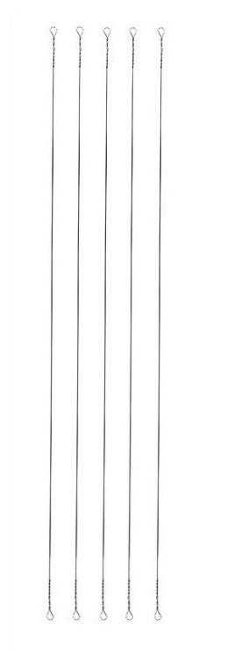 | Поводок струна | 0.27 | 6 | 15 | 5 | 50.00 ₽ |  | 0.00 ₽ | 55.00 ₽ | 75.00 ₽
- | Упак. |  | Поводок струна | 0.27 | 6 | 20 | 5 | 50.00 ₽ |  | 0.00 ₽ | 55.00 ₽ | 75.00 ₽
- | Упак. |  | Поводок струна | 0.27 | 6 | 25 | 5 | 50.00 ₽ |  | 0.00 ₽ | 55.00 ₽ | 75.00 ₽
- | Упак. |  | Поводок струна | 0.3 | 9 | 30 | 5 | 50.00 ₽ |  | 0.00 ₽ | 55.00 ₽ | 75.00 ₽
- | Упак. |  | Поводок струна | 0.35 | 12.5 | 15 | 5 | 50.00 ₽ |  | 0.00 ₽ | 55.00 ₽ | 75.00 ₽
- | Упак. |  | Поводок струна | 0.35 | 12.5 | 30 | 5 | 50.00 ₽ |  | 0.00 ₽ | 55.00 ₽ | 75.00 ₽
- | Упак. |  | Поводок струна | 0.4 | 15 | 15 | 5 | 50.00 ₽ |  | 0.00 ₽ | 55.00 ₽ | 75.00 ₽
- | Упак. |  | Поводок струна | 0.4 | 15 | 30 | 5 | 50.00 ₽ |  | 0.00 ₽ | 55.00 ₽ | 75.00 ₽

Сторожок
Заказывать маленькие упаковки кратно 10 шт. Большие кратно 1 шт. |  |  |  |  |  |  |  | Итого: | 0.00 ₽
Ед. Измер. | Фото | Наименование | Толщина | Вес приманки (гр) | Длина (см) | Кол-во в упаковке (шт) | Цена за упаковку(руб.) без скидки | Заказ (Кол-во) | Заказ (Сумма) | МОЦ (руб.за упак.) | МРЦ (руб.за упак.)

Упак. |  | Сторожок Лавсановый Классический конус | 0.2 | До 0,2 | 10 | 25 | 275.00 ₽ |  | 0.00 ₽ | 303.00 ₽ | 420.00 ₽
Упак. |  | Сторожок Лавсановый Классический конус | 0.2 | До 0,15 | 12 | 25 | 275.00 ₽ |  | 0.00 ₽ | 303.00 ₽ | 420.00 ₽
Упак. |  | Сторожок Лавсановый Классический конус | 0.2 | До 0,12 | 14 | 25 | 275.00 ₽ |  | 0.00 ₽ | 303.00 ₽ | 420.00 ₽
Упак. |  | Сторожок Лавсановый Классический конус | 0.25 | До 0,45 | 10 | 25 | 275.00 ₽ |  | 0.00 ₽ | 303.00 ₽ | 420.00 ₽
Упак. |  | Сторожок Лавсановый Классический конус | 0.25 | До 0,4 | 12 | 25 | 275.00 ₽ |  | 0.00 ₽ | 303.00 ₽ | 420.00 ₽
Упак. |  | Сторожок Лавсановый Классический конус | 0.25 | До 0,35 | 14 | 25 | 275.00 ₽ |  | 0.00 ₽ | 303.00 ₽ | 420.00 ₽
Упак. |  | Сторожок Лавсановый Классический конус | 0.25 | До 0,3 | 16 | 25 | 275.00 ₽ |  | 0.00 ₽ | 303.00 ₽ | 420.00 ₽
Упак. |  | Сторожок Лавсановый Классический конус | 0.25 | До 0,25 | 18 | 25 | 275.00 ₽ |  | 0.00 ₽ | 303.00 ₽ | 420.00 ₽
Упак. |  | Сторожок Лавсановый Классический конус | 0.3 | 0,4-0,9 | 10 | 25 | 275.00 ₽ |  | 0.00 ₽ | 303.00 ₽ | 420.00 ₽
Упак. |  | Сторожок Лавсановый Классический конус | 0.3 | 0,35-0,8 | 12 | 25 | 275.00 ₽ |  | 0.00 ₽ | 303.00 ₽ | 420.00 ₽
Упак. |  | Сторожок Лавсановый Классический конус | 0.3 | 0,3-0,7 | 14 | 25 | 275.00 ₽ |  | 0.00 ₽ | 303.00 ₽ | 420.00 ₽
Упак. |  | Сторожок Лавсановый Классический конус | 0.3 | 0,25-0,6 | 16 | 25 | 275.00 ₽ |  | 0.00 ₽ | 303.00 ₽ | 420.00 ₽
Упак. |  | Сторожок Лавсановый Классический конус | 0.3 | 0,2-0,5 | 18 | 25 | 275.00 ₽ |  | 0.00 ₽ | 303.00 ₽ | 420.00 ₽
Упак. |  | Сторожок Лавсановый Классический конус | 0.35 | 0,7-1,4 | 10 | 25 | 275.00 ₽ |  | 0.00 ₽ | 303.00 ₽ | 420.00 ₽
Упак. |  | Сторожок Лавсановый Классический конус | 0.35 | 0,6-1,3 | 12 | 25 | 275.00 ₽ |  | 0.00 ₽ | 303.00 ₽ | 420.00 ₽
Упак. |  | Сторожок Лавсановый Классический конус | 0.35 | 0,5-1,2 | 14 | 25 | 275.00 ₽ |  | 0.00 ₽ | 303.00 ₽ | 420.00 ₽
Упак. |  | Сторожок Лавсановый Классический конус | 0.35 | 0,45-1,0 | 16 | 25 | 275.00 ₽ |  | 0.00 ₽ | 303.00 ₽ | 420.00 ₽
Упак. |  | Сторожок Лавсановый Классический конус | 0.35 | 0,4-0,9 | 18 | 25 | 275.00 ₽ |  | 0.00 ₽ | 303.00 ₽ | 420.00 ₽

Упак. |  | Сторожок Лавсановый Премиум Классический конус с 1-ой рессорой | 0.2 | 0,2-0,6 | 12 | 25 | 430.00 ₽ |  | 0.00 ₽ | 473.00 ₽ | 650.00 ₽
Упак. |  | Сторожок Лавсановый Премиум Классический конус с 1-ой рессорой | 0.2 | 0,15-0,5 | 14 | 25 | 430.00 ₽ |  | 0.00 ₽ | 473.00 ₽ | 650.00 ₽
Упак. |  | Сторожок Лавсановый Премиум Классический конус с 1-ой рессорой | 0.25 | 0,25-0,7 | 12 | 25 | 430.00 ₽ |  | 0.00 ₽ | 473.00 ₽ | 650.00 ₽
Упак. |  | Сторожок Лавсановый Премиум Классический конус с 1-ой рессорой | 0.25 | 0,2-0,5 | 14 | 25 | 430.00 ₽ |  | 0.00 ₽ | 473.00 ₽ | 650.00 ₽
Упак. |  | Сторожок Лавсановый Премиум Классический конус с 1-ой рессорой | 0.25 | 0,1-0,35 | 16 | 25 | 430.00 ₽ |  | 0.00 ₽ | 473.00 ₽ | 650.00 ₽
Упак. |  | Сторожок Лавсановый Премиум Классический конус с 1-ой рессорой | 0.3 | 0,6-1,0 | 12 | 25 | 430.00 ₽ |  | 0.00 ₽ | 473.00 ₽ | 650.00 ₽
Упак. |  | Сторожок Лавсановый Премиум Классический конус с 1-ой рессорой | 0.3 | 0,45-0,9 | 14 | 25 | 430.00 ₽ |  | 0.00 ₽ | 473.00 ₽ | 650.00 ₽
Упак. |  | Сторожок Лавсановый Премиум Классический конус с 1-ой рессорой | 0.3 | 0,2-0,7 | 16 | 25 | 430.00 ₽ |  | 0.00 ₽ | 473.00 ₽ | 650.00 ₽
Упак. |  | Сторожок Лавсановый Премиум Классический конус с 1-ой рессорой | 0.35 | 0,7-1,2 | 12 | 25 | 430.00 ₽ |  | 0.00 ₽ | 473.00 ₽ | 650.00 ₽
Упак. |  | Сторожок Лавсановый Премиум Классический конус с 1-ой рессорой | 0.35 | 0,65-1,0 | 14 | 25 | 430.00 ₽ |  | 0.00 ₽ | 473.00 ₽ | 650.00 ₽
Упак. |  | Сторожок Лавсановый Премиум Классический конус с 1-ой рессорой | 0.35 | 0,45-0,7 | 16 | 25 | 430.00 ₽ |  | 0.00 ₽ | 473.00 ₽ | 650.00 ₽

Упак. |  | Сторожок Лавсановый Премиум Классический конус с 2-мя рессорами | 0.2 | 0,4-0,9 | 12 | 25 | 590.00 ₽ |  | 0.00 ₽ | 649.00 ₽ | 890.00 ₽
Упак. |  | Сторожок Лавсановый Премиум Классический конус с 2-мя рессорами | 0.2 | 0,2-0,7 | 14 | 25 | 590.00 ₽ |  | 0.00 ₽ | 649.00 ₽ | 890.00 ₽
Упак. |  | Сторожок Лавсановый Премиум Классический конус с 2-мя рессорами | 0.25 | 0,45-1,0 | 12 | 25 | 590.00 ₽ |  | 0.00 ₽ | 649.00 ₽ | 890.00 ₽
Упак. |  | Сторожок Лавсановый Премиум Классический конус с 2-мя рессорами | 0.25 | 0,35-0,8 | 14 | 25 | 590.00 ₽ |  | 0.00 ₽ | 649.00 ₽ | 890.00 ₽
Упак. |  | Сторожок Лавсановый Премиум Классический конус с 2-мя рессорами | 0.25 | 0,15-0,6 | 16 | 25 | 590.00 ₽ |  | 0.00 ₽ | 649.00 ₽ | 890.00 ₽
Упак. |  | Сторожок Лавсановый Премиум Классический конус с 2-мя рессорами | 0.3 | 0,5-1,0 | 14 | 25 | 590.00 ₽ |  | 0.00 ₽ | 649.00 ₽ | 890.00 ₽
Упак. |  | Сторожок Лавсановый Премиум Классический конус с 2-мя рессорами | 0.3 | 0,35-1,0 | 16 | 25 | 590.00 ₽ |  | 0.00 ₽ | 649.00 ₽ | 890.00 ₽
Упак. |  | Сторожок Лавсановый Премиум Классический конус с 2-мя рессорами | 0.35 | 1,3-2,8 | 12 | 25 | 590.00 ₽ |  | 0.00 ₽ | 649.00 ₽ | 890.00 ₽
Упак. |  | Сторожок Лавсановый Премиум Классический конус с 2-мя рессорами | 0.35 | 1,0-2,3 | 14 | 25 | 590.00 ₽ |  | 0.00 ₽ | 649.00 ₽ | 890.00 ₽
Упак. |  | Сторожок Лавсановый Премиум Классический конус с 2-мя рессорами | 0.35 | 0,9-2,1 | 16 | 25 | 590.00 ₽ |  | 0.00 ₽ | 649.00 ₽ | 890.00 ₽

Упак. |  | Сторожок Лавсановый Спортивный конус | 0.2 | До 0,45 | 8 | 25 | 275.00 ₽ |  | 0.00 ₽ | 303.00 ₽ | 420.00 ₽
Упак. |  | Сторожок Лавсановый Спортивный конус | 0.2 | До 0,4 | 10 | 25 | 275.00 ₽ |  | 0.00 ₽ | 303.00 ₽ | 420.00 ₽
Упак. |  | Сторожок Лавсановый Спортивный конус | 0.2 | До 0,35 | 12 | 25 | 275.00 ₽ |  | 0.00 ₽ | 303.00 ₽ | 420.00 ₽
Упак. |  | Сторожок Лавсановый Спортивный конус | 0.2 | До 0,25 | 14 | 25 | 275.00 ₽ |  | 0.00 ₽ | 303.00 ₽ | 420.00 ₽
Упак. |  | Сторожок Лавсановый Спортивный конус | 0.25 | До 1,1 | 8 | 25 | 275.00 ₽ |  | 0.00 ₽ | 303.00 ₽ | 420.00 ₽
Упак. |  | Сторожок Лавсановый Спортивный конус | 0.25 | До 0,9 | 10 | 25 | 275.00 ₽ |  | 0.00 ₽ | 303.00 ₽ | 420.00 ₽
Упак. |  | Сторожок Лавсановый Спортивный конус | 0.25 | До 0,55 | 12 | 25 | 275.00 ₽ |  | 0.00 ₽ | 303.00 ₽ | 420.00 ₽
Упак. |  | Сторожок Лавсановый Спортивный конус | 0.25 | До 0,45 | 14 | 25 | 275.00 ₽ |  | 0.00 ₽ | 303.00 ₽ | 420.00 ₽
Упак. |  | Сторожок Лавсановый Спортивный конус | 0.25 | До 0,35 | 16 | 25 | 275.00 ₽ |  | 0.00 ₽ | 303.00 ₽ | 420.00 ₽
Упак. |  | Сторожок Лавсановый Спортивный конус | 0.3 | 1,2-2,0 | 8 | 25 | 275.00 ₽ |  | 0.00 ₽ | 303.00 ₽ | 420.00 ₽
Упак. |  | Сторожок Лавсановый Спортивный конус | 0.3 | 0,8-1,55 | 10 | 25 | 275.00 ₽ |  | 0.00 ₽ | 303.00 ₽ | 420.00 ₽
Упак. |  | Сторожок Лавсановый Спортивный конус | 0.3 | 0,35-0,8 | 12 | 25 | 275.00 ₽ |  | 0.00 ₽ | 303.00 ₽ | 420.00 ₽
Упак. |  | Сторожок Лавсановый Спортивный конус | 0.3 | 0,2-0,55 | 14 | 25 | 275.00 ₽ |  | 0.00 ₽ | 303.00 ₽ | 420.00 ₽
Упак. |  | Сторожок Лавсановый Спортивный конус | 0.3 | 0,25-0,6 | 16 | 25 | 275.00 ₽ |  | 0.00 ₽ | 303.00 ₽ | 420.00 ₽
Упак. |  | Сторожок Лавсановый Спортивный конус | 0.35 | 0,8-1,5 | 8 | 25 | 275.00 ₽ |  | 0.00 ₽ | 303.00 ₽ | 420.00 ₽
Упак. |  | Сторожок Лавсановый Спортивный конус | 0.35 | 0,75-1,65 | 10 | 25 | 275.00 ₽ |  | 0.00 ₽ | 303.00 ₽ | 420.00 ₽
Упак. |  | Сторожок Лавсановый Спортивный конус | 0.35 | 0,65-1,4 | 12 | 25 | 275.00 ₽ |  | 0.00 ₽ | 303.00 ₽ | 420.00 ₽
Упак. |  | Сторожок Лавсановый Спортивный конус | 0.35 | 0,6-1,3 | 14 | 25 | 275.00 ₽ |  | 0.00 ₽ | 303.00 ₽ | 420.00 ₽
Упак. |  | Сторожок Лавсановый Спортивный конус | 0.35 | 0,5-1,15 | 16 | 25 | 275.00 ₽ |  | 0.00 ₽ | 303.00 ₽ | 420.00 ₽

Упак. |  | Сторожок Лавсановый LUXE | 0.2 | До 0,4 | 11 | 25 | 700.00 ₽ |  | 0.00 ₽ | 770.00 ₽ | 1,050.00 ₽
Упак. |  | Сторожок Лавсановый LUXE | 0.2 | До 0,35 | 13 | 25 | 700.00 ₽ |  | 0.00 ₽ | 770.00 ₽ | 1,050.00 ₽
Упак. |  | Сторожок Лавсановый LUXE | 0.2 | До 0,3 | 15 | 25 | 700.00 ₽ |  | 0.00 ₽ | 770.00 ₽ | 1,050.00 ₽
Упак. |  | Сторожок Лавсановый LUXE | 0.25 | 0,4-0,75 | 11 | 25 | 700.00 ₽ |  | 0.00 ₽ | 770.00 ₽ | 1,050.00 ₽
Упак. |  | Сторожок Лавсановый LUXE | 0.25 | 0,35-0,65 | 13 | 25 | 700.00 ₽ |  | 0.00 ₽ | 770.00 ₽ | 1,050.00 ₽
Упак. |  | Сторожок Лавсановый LUXE | 0.25 | 0,25-0,6 | 15 | 25 | 700.00 ₽ |  | 0.00 ₽ | 770.00 ₽ | 1,050.00 ₽
Упак. |  | Сторожок Лавсановый LUXE | 0.3 | 0,45-0,9 | 11 | 25 | 700.00 ₽ |  | 0.00 ₽ | 770.00 ₽ | 1,050.00 ₽
Упак. |  | Сторожок Лавсановый LUXE | 0.3 | 0,4-0,85 | 13 | 25 | 700.00 ₽ |  | 0.00 ₽ | 770.00 ₽ | 1,050.00 ₽
Упак. |  | Сторожок Лавсановый LUXE | 0.3 | 0,35-0,8 | 15 | 25 | 700.00 ₽ |  | 0.00 ₽ | 770.00 ₽ | 1,050.00 ₽
Упак. |  | Сторожок Лавсановый LUXE | 0.35 | 0,75-1,2 | 11 | 25 | 700.00 ₽ |  | 0.00 ₽ | 770.00 ₽ | 1,050.00 ₽
Упак. |  | Сторожок Лавсановый LUXE | 0.35 | 0,65-1,15 | 13 | 25 | 700.00 ₽ |  | 0.00 ₽ | 770.00 ₽ | 1,050.00 ₽
Упак. |  | Сторожок Лавсановый LUXE | 0.35 | 0,55-1,1 | 15 | 25 | 700.00 ₽ |  | 0.00 ₽ | 770.00 ₽ | 1,050.00 ₽

Упак. | 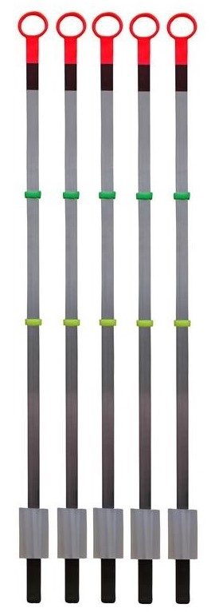 | Сторожок Металлический Широкий | 0.15 | 3,0-5,5 | 10 | 25 | 650.00 ₽ |  | 0.00 ₽ | 715.00 ₽ | 980.00 ₽
Упак. |  | Сторожок Металлический Широкий | 0.15 | 2,5-4,0 | 12 | 25 | 650.00 ₽ |  | 0.00 ₽ | 715.00 ₽ | 980.00 ₽
Упак. |  | Сторожок Металлический Широкий | 0.15 | 2,0-3,5 | 14 | 25 | 650.00 ₽ |  | 0.00 ₽ | 715.00 ₽ | 980.00 ₽
Упак. |  | Сторожок Металлический Широкий | 0.15 | 1,5-3,0 | 16 | 25 | 650.00 ₽ |  | 0.00 ₽ | 715.00 ₽ | 980.00 ₽
Упак. |  | Сторожок Металлический Широкий | 0.2 | 5,5-7,5 | 10 | 25 | 650.00 ₽ |  | 0.00 ₽ | 715.00 ₽ | 980.00 ₽
Упак. |  | Сторожок Металлический Широкий | 0.2 | 3,5-5,5 | 12 | 25 | 650.00 ₽ |  | 0.00 ₽ | 715.00 ₽ | 980.00 ₽
Упак. |  | Сторожок Металлический Широкий | 0.2 | 3,0-5,0 | 14 | 25 | 650.00 ₽ |  | 0.00 ₽ | 715.00 ₽ | 980.00 ₽
Упак. |  | Сторожок Металлический Широкий | 0.2 | 2,5-4,0 | 16 | 25 | 650.00 ₽ |  | 0.00 ₽ | 715.00 ₽ | 980.00 ₽
Упак. |  | Сторожок Металлический Широкий | 0.25 | 14,0-19,5 | 10 | 25 | 650.00 ₽ |  | 0.00 ₽ | 715.00 ₽ | 980.00 ₽
Упак. |  | Сторожок Металлический Широкий | 0.25 | 10,0-13,5 | 12 | 25 | 650.00 ₽ |  | 0.00 ₽ | 715.00 ₽ | 980.00 ₽
Упак. |  | Сторожок Металлический Широкий | 0.25 | 7,0-9,5 | 14 | 25 | 650.00 ₽ |  | 0.00 ₽ | 715.00 ₽ | 980.00 ₽
Упак. |  | Сторожок Металлический Широкий | 0.3 | 20,0-27,0 | 10 | 25 | 650.00 ₽ |  | 0.00 ₽ | 715.00 ₽ | 980.00 ₽
Упак. |  | Сторожок Металлический Широкий | 0.3 | 17,0-25,0 | 12 | 25 | 650.00 ₽ |  | 0.00 ₽ | 715.00 ₽ | 980.00 ₽
Упак. |  | Сторожок Металлический Широкий | 0.3 | 14,0-21,0 | 14 | 25 | 650.00 ₽ |  | 0.00 ₽ | 715.00 ₽ | 980.00 ₽

Упак. |  | Сторожок Металлический Премиум Широкий с 2-мя рессорами | 0.15 | 3,5-5,0 | 14 | 25 | 1,065.00 ₽ |  | 0.00 ₽ | 1,172.00 ₽ | 1,600.00 ₽
Упак. |  | Сторожок Металлический Премиум Широкий с 2-мя рессорами | 0.15 | 3,0-4,5 | 16 | 25 | 1,065.00 ₽ |  | 0.00 ₽ | 1,172.00 ₽ | 1,600.00 ₽
Упак. |  | Сторожок Металлический Премиум Широкий с 2-мя рессорами | 0.2 | 5,0-8,0 | 14 | 25 | 1,065.00 ₽ |  | 0.00 ₽ | 1,172.00 ₽ | 1,600.00 ₽
Упак. |  | Сторожок Металлический Премиум Широкий с 2-мя рессорами | 0.2 | 4,5-7,5 | 16 | 25 | 1,065.00 ₽ |  | 0.00 ₽ | 1,172.00 ₽ | 1,600.00 ₽
Упак. |  | Сторожок Металлический Премиум Широкий с 2-мя рессорами | 0.25 | 10,5-16,0 | 14 | 25 | 1,065.00 ₽ |  | 0.00 ₽ | 1,172.00 ₽ | 1,600.00 ₽
Упак. |  | Сторожок Металлический Премиум Широкий с 2-мя рессорами | 0.25 | 8,5-14,0 | 16 | 25 | 1,065.00 ₽ |  | 0.00 ₽ | 1,172.00 ₽ | 1,600.00 ₽
Упак. |  | Сторожок Металлический Премиум Широкий с 2-мя рессорами | 0.3 | 15,5-23,0 | 14 | 25 | 1,065.00 ₽ |  | 0.00 ₽ | 1,172.00 ₽ | 1,600.00 ₽
Упак. |  | Сторожок Металлический Премиум Широкий с 2-мя рессорами | 0.3 | 13,5-21,0 | 16 | 25 | 1,065.00 ₽ |  | 0.00 ₽ | 1,172.00 ₽ | 1,600.00 ₽

Упак. |  | Сторожок Лавсановый Классический конус | 0.2 | До 0,2 | 10 | 5 | 80.00 ₽ |  | 0.00 ₽ | 88.00 ₽ | 120.00 ₽
Упак. |  | Сторожок Лавсановый Классический конус | 0.2 | До 0,15 | 12 | 5 | 80.00 ₽ |  | 0.00 ₽ | 88.00 ₽ | 120.00 ₽
Упак. |  | Сторожок Лавсановый Классический конус | 0.2 | До 0,12 | 14 | 5 | 80.00 ₽ |  | 0.00 ₽ | 88.00 ₽ | 120.00 ₽
Упак. |  | Сторожок Лавсановый Классический конус | 0.25 | До 0,45 | 10 | 5 | 80.00 ₽ |  | 0.00 ₽ | 88.00 ₽ | 120.00 ₽
Упак. |  | Сторожок Лавсановый Классический конус | 0.25 | До 0,4 | 12 | 5 | 80.00 ₽ |  | 0.00 ₽ | 88.00 ₽ | 120.00 ₽
Упак. |  | Сторожок Лавсановый Классический конус | 0.25 | До 0,35 | 14 | 5 | 80.00 ₽ |  | 0.00 ₽ | 88.00 ₽ | 120.00 ₽
Упак. |  | Сторожок Лавсановый Классический конус | 0.25 | До 0,3 | 16 | 5 | 80.00 ₽ |  | 0.00 ₽ | 88.00 ₽ | 120.00 ₽
Упак. |  | Сторожок Лавсановый Классический конус | 0.25 | До 0,25 | 18 | 5 | 80.00 ₽ |  | 0.00 ₽ | 88.00 ₽ | 120.00 ₽
Упак. |  | Сторожок Лавсановый Классический конус | 0.3 | 0,4-0,9 | 10 | 5 | 80.00 ₽ |  | 0.00 ₽ | 88.00 ₽ | 120.00 ₽
Упак. |  | Сторожок Лавсановый Классический конус | 0.3 | 0,35-0,8 | 12 | 5 | 80.00 ₽ |  | 0.00 ₽ | 88.00 ₽ | 120.00 ₽
Упак. |  | Сторожок Лавсановый Классический конус | 0.3 | 0,3-0,7 | 14 | 5 | 80.00 ₽ |  | 0.00 ₽ | 88.00 ₽ | 120.00 ₽
Упак. |  | Сторожок Лавсановый Классический конус | 0.3 | 0,25-0,6 | 16 | 5 | 80.00 ₽ |  | 0.00 ₽ | 88.00 ₽ | 120.00 ₽
Упак. |  | Сторожок Лавсановый Классический конус | 0.3 | 0,2-0,5 | 18 | 5 | 80.00 ₽ |  | 0.00 ₽ | 88.00 ₽ | 120.00 ₽
Упак. |  | Сторожок Лавсановый Классический конус | 0.35 | 0,7-1,4 | 10 | 5 | 80.00 ₽ |  | 0.00 ₽ | 88.00 ₽ | 120.00 ₽
Упак. |  | Сторожок Лавсановый Классический конус | 0.35 | 0,6-1,3 | 12 | 5 | 80.00 ₽ |  | 0.00 ₽ | 88.00 ₽ | 120.00 ₽
Упак. |  | Сторожок Лавсановый Классический конус | 0.35 | 0,5-1,2 | 14 | 5 | 80.00 ₽ |  | 0.00 ₽ | 88.00 ₽ | 120.00 ₽
Упак. |  | Сторожок Лавсановый Классический конус | 0.35 | 0,45-1,0 | 16 | 5 | 80.00 ₽ |  | 0.00 ₽ | 88.00 ₽ | 120.00 ₽
Упак. |  | Сторожок Лавсановый Классический конус | 0.35 | 0,4-0,9 | 18 | 5 | 80.00 ₽ |  | 0.00 ₽ | 88.00 ₽ | 120.00 ₽

Упак. |  | Сторожок Лавсановый Премиум Классический конус с 1-ой рессорой | 0.2 | 0,2-0,6 | 12 | 3 | 65.00 ₽ |  | 0.00 ₽ | 72.00 ₽ | 100.00 ₽
Упак. |  | Сторожок Лавсановый Премиум Классический конус с 1-ой рессорой | 0.2 | 0,15-0,5 | 14 | 3 | 65.00 ₽ |  | 0.00 ₽ | 72.00 ₽ | 100.00 ₽
Упак. |  | Сторожок Лавсановый Премиум Классический конус с 1-ой рессорой | 0.25 | 0,25-0,7 | 12 | 3 | 65.00 ₽ |  | 0.00 ₽ | 72.00 ₽ | 100.00 ₽
Упак. |  | Сторожок Лавсановый Премиум Классический конус с 1-ой рессорой | 0.25 | 0,2-0,5 | 14 | 3 | 65.00 ₽ |  | 0.00 ₽ | 72.00 ₽ | 100.00 ₽
Упак. |  | Сторожок Лавсановый Премиум Классический конус с 1-ой рессорой | 0.25 | 0,1-0,35 | 16 | 3 | 65.00 ₽ |  | 0.00 ₽ | 72.00 ₽ | 100.00 ₽
Упак. |  | Сторожок Лавсановый Премиум Классический конус с 1-ой рессорой | 0.3 | 0,6-1,0 | 12 | 3 | 65.00 ₽ |  | 0.00 ₽ | 72.00 ₽ | 100.00 ₽
Упак. |  | Сторожок Лавсановый Премиум Классический конус с 1-ой рессорой | 0.3 | 0,45-0,9 | 14 | 3 | 65.00 ₽ |  | 0.00 ₽ | 72.00 ₽ | 100.00 ₽
Упак. |  | Сторожок Лавсановый Премиум Классический конус с 1-ой рессорой | 0.3 | 0,25-0,7 | 16 | 3 | 65.00 ₽ |  | 0.00 ₽ | 72.00 ₽ | 100.00 ₽
Упак. |  | Сторожок Лавсановый Премиум Классический конус с 1-ой рессорой | 0.35 | 0,7-1,2 | 12 | 3 | 65.00 ₽ |  | 0.00 ₽ | 72.00 ₽ | 100.00 ₽
Упак. |  | Сторожок Лавсановый Премиум Классический конус с 1-ой рессорой | 0.35 | 0,65-1,0 | 14 | 3 | 65.00 ₽ |  | 0.00 ₽ | 72.00 ₽ | 100.00 ₽
Упак. |  | Сторожок Лавсановый Премиум Классический конус с 1-ой рессорой | 0.35 | 0,45-0,7 | 16 | 3 | 65.00 ₽ |  | 0.00 ₽ | 72.00 ₽ | 100.00 ₽

Упак. |  | Сторожок Лавсановый Премиум Классический конус с 2-мя рессорами | 0.2 | 0,4-0,9 | 12 | 3 | 80.00 ₽ |  | 0.00 ₽ | 88.00 ₽ | 120.00 ₽
Упак. |  | Сторожок Лавсановый Премиум Классический конус с 2-мя рессорами | 0.2 | 0,2-0,7 | 14 | 3 | 80.00 ₽ |  | 0.00 ₽ | 88.00 ₽ | 120.00 ₽
Упак. |  | Сторожок Лавсановый Премиум Классический конус с 2-мя рессорами | 0.25 | 0,45-1,0 | 12 | 3 | 80.00 ₽ |  | 0.00 ₽ | 88.00 ₽ | 120.00 ₽
Упак. |  | Сторожок Лавсановый Премиум Классический конус с 2-мя рессорами | 0.25 | 0,35-0,8 | 14 | 3 | 80.00 ₽ |  | 0.00 ₽ | 88.00 ₽ | 120.00 ₽
Упак. |  | Сторожок Лавсановый Премиум Классический конус с 2-мя рессорами | 0.25 | 0,15-0,6 | 16 | 3 | 80.00 ₽ |  | 0.00 ₽ | 88.00 ₽ | 120.00 ₽
Упак. |  | Сторожок Лавсановый Премиум Классический конус с 2-мя рессорами | 0.3 | 0,7-1,5 | 12 | 3 | 80.00 ₽ |  | 0.00 ₽ | 88.00 ₽ | 120.00 ₽
Упак. |  | Сторожок Лавсановый Премиум Классический конус с 2-мя рессорами | 0.3 | 0,5-1,0 | 14 | 3 | 80.00 ₽ |  | 0.00 ₽ | 88.00 ₽ | 120.00 ₽
Упак. |  | Сторожок Лавсановый Премиум Классический конус с 2-мя рессорами | 0.3 | 0,35-1,0 | 16 | 3 | 80.00 ₽ |  | 0.00 ₽ | 88.00 ₽ | 120.00 ₽
Упак. |  | Сторожок Лавсановый Премиум Классический конус с 2-мя рессорами | 0.35 | 1,3-2,8 | 12 | 3 | 80.00 ₽ |  | 0.00 ₽ | 88.00 ₽ | 120.00 ₽
Упак. |  | Сторожок Лавсановый Премиум Классический конус с 2-мя рессорами | 0.35 | 1,0-2,3 | 14 | 3 | 80.00 ₽ |  | 0.00 ₽ | 88.00 ₽ | 120.00 ₽
Упак. |  | Сторожок Лавсановый Премиум Классический конус с 2-мя рессорами | 0.35 | 0,9-2,1 | 16 | 3 | 80.00 ₽ |  | 0.00 ₽ | 88.00 ₽ | 120.00 ₽

Упак. |  | Сторожок Лавсановый Спортивный конус | 0.2 | До 0,45 | 8 | 5 | 80.00 ₽ |  | 0.00 ₽ | 88.00 ₽ | 120.00 ₽
Упак. |  | Сторожок Лавсановый Спортивный конус | 0.2 | До 0,4 | 10 | 5 | 80.00 ₽ |  | 0.00 ₽ | 88.00 ₽ | 120.00 ₽
Упак. |  | Сторожок Лавсановый Спортивный конус | 0.2 | До 0,35 | 12 | 5 | 80.00 ₽ |  | 0.00 ₽ | 88.00 ₽ | 120.00 ₽
Упак. |  | Сторожок Лавсановый Спортивный конус | 0.2 | До 0,25 | 14 | 5 | 80.00 ₽ |  | 0.00 ₽ | 88.00 ₽ | 120.00 ₽
Упак. |  | Сторожок Лавсановый Спортивный конус | 0.25 | До 1,1 | 8 | 5 | 80.00 ₽ |  | 0.00 ₽ | 88.00 ₽ | 120.00 ₽
Упак. |  | Сторожок Лавсановый Спортивный конус | 0.25 | До 0,9 | 10 | 5 | 80.00 ₽ |  | 0.00 ₽ | 88.00 ₽ | 120.00 ₽
Упак. |  | Сторожок Лавсановый Спортивный конус | 0.25 | До 0,55 | 12 | 5 | 80.00 ₽ |  | 0.00 ₽ | 88.00 ₽ | 120.00 ₽
Упак. |  | Сторожок Лавсановый Спортивный конус | 0.25 | До 0,45 | 14 | 5 | 80.00 ₽ |  | 0.00 ₽ | 88.00 ₽ | 120.00 ₽
Упак. |  | Сторожок Лавсановый Спортивный конус | 0.25 | До 0,35 | 16 | 5 | 80.00 ₽ |  | 0.00 ₽ | 88.00 ₽ | 120.00 ₽
Упак. |  | Сторожок Лавсановый Спортивный конус | 0.3 | 1,2-2,0 | 8 | 5 | 80.00 ₽ |  | 0.00 ₽ | 88.00 ₽ | 120.00 ₽
Упак. |  | Сторожок Лавсановый Спортивный конус | 0.3 | 0,8-1,55 | 10 | 5 | 80.00 ₽ |  | 0.00 ₽ | 88.00 ₽ | 120.00 ₽
Упак. |  | Сторожок Лавсановый Спортивный конус | 0.3 | 0,3-0,85 | 12 | 5 | 80.00 ₽ |  | 0.00 ₽ | 88.00 ₽ | 120.00 ₽
Упак. |  | Сторожок Лавсановый Спортивный конус | 0.3 | 0,2-0,55 | 14 | 5 | 80.00 ₽ |  | 0.00 ₽ | 88.00 ₽ | 120.00 ₽
Упак. |  | Сторожок Лавсановый Спортивный конус | 0.3 | 0,25-0,6 | 16 | 5 | 80.00 ₽ |  | 0.00 ₽ | 88.00 ₽ | 120.00 ₽
Упак. |  | Сторожок Лавсановый Спортивный конус | 0.35 | 0,8-1,5 | 8 | 5 | 80.00 ₽ |  | 0.00 ₽ | 88.00 ₽ | 120.00 ₽
Упак. |  | Сторожок Лавсановый Спортивный конус | 0.35 | 0,75-1,65 | 10 | 5 | 80.00 ₽ |  | 0.00 ₽ | 88.00 ₽ | 120.00 ₽
Упак. |  | Сторожок Лавсановый Спортивный конус | 0.35 | 0,65-1,4 | 12 | 5 | 80.00 ₽ |  | 0.00 ₽ | 88.00 ₽ | 120.00 ₽
Упак. |  | Сторожок Лавсановый Спортивный конус | 0.35 | 0,6-1,3 | 14 | 5 | 80.00 ₽ |  | 0.00 ₽ | 88.00 ₽ | 120.00 ₽
Упак. |  | Сторожок Лавсановый Спортивный конус | 0.35 | 0,5-1,15 | 16 | 5 | 80.00 ₽ |  | 0.00 ₽ | 88.00 ₽ | 120.00 ₽

Упак. |  | Сторожок Лавсановый LUXE | 0.2 | До 0,4 | 11 | 5 | 150.00 ₽ |  | 0.00 ₽ | 165.00 ₽ | 230.00 ₽
Упак. |  | Сторожок Лавсановый LUXE | 0.2 | До 0,35 | 13 | 5 | 150.00 ₽ |  | 0.00 ₽ | 165.00 ₽ | 230.00 ₽
Упак. |  | Сторожок Лавсановый LUXE | 0.2 | До 0,3 | 15 | 5 | 150.00 ₽ |  | 0.00 ₽ | 165.00 ₽ | 230.00 ₽
Упак. |  | Сторожок Лавсановый LUXE | 0.25 | 0,4-0,75 | 11 | 5 | 150.00 ₽ |  | 0.00 ₽ | 165.00 ₽ | 230.00 ₽
Упак. |  | Сторожок Лавсановый LUXE | 0.25 | 0,35-0,65 | 13 | 5 | 150.00 ₽ |  | 0.00 ₽ | 165.00 ₽ | 230.00 ₽
Упак. |  | Сторожок Лавсановый LUXE | 0.25 | 0,25-0,6 | 15 | 5 | 150.00 ₽ |  | 0.00 ₽ | 165.00 ₽ | 230.00 ₽
Упак. |  | Сторожок Лавсановый LUXE | 0.3 | 0,45-0,9 | 11 | 5 | 150.00 ₽ |  | 0.00 ₽ | 165.00 ₽ | 230.00 ₽
Упак. |  | Сторожок Лавсановый LUXE | 0.3 | 0,4-0,85 | 13 | 5 | 150.00 ₽ |  | 0.00 ₽ | 165.00 ₽ | 230.00 ₽
Упак. |  | Сторожок Лавсановый LUXE | 0.3 | 0,35-0,8 | 15 | 5 | 150.00 ₽ |  | 0.00 ₽ | 165.00 ₽ | 230.00 ₽
Упак. |  | Сторожок Лавсановый LUXE | 0.35 | 0,75-1,2 | 11 | 5 | 150.00 ₽ |  | 0.00 ₽ | 165.00 ₽ | 230.00 ₽
Упак. |  | Сторожок Лавсановый LUXE | 0.35 | 0,65-1,15 | 13 | 5 | 150.00 ₽ |  | 0.00 ₽ | 165.00 ₽ | 230.00 ₽
Упак. |  | Сторожок Лавсановый LUXE | 0.35 | 0,55-1,1 | 15 | 5 | 150.00 ₽ |  | 0.00 ₽ | 165.00 ₽ | 230.00 ₽

Упак. |  | Сторожок Металлический Широкий | 0.15 | 3,0-5,5 | 10 | 5 | 140.00 ₽ |  | 0.00 ₽ | 154.00 ₽ | 210.00 ₽
Упак. |  | Сторожок Металлический Широкий | 0.15 | 2,5-4,0 | 12 | 5 | 140.00 ₽ |  | 0.00 ₽ | 154.00 ₽ | 210.00 ₽
Упак. |  | Сторожок Металлический Широкий | 0.15 | 2,0-3,5 | 14 | 5 | 140.00 ₽ |  | 0.00 ₽ | 154.00 ₽ | 210.00 ₽
Упак. |  | Сторожок Металлический Широкий | 0.15 | 1,5-3,0 | 16 | 5 | 140.00 ₽ |  | 0.00 ₽ | 154.00 ₽ | 210.00 ₽
Упак. |  | Сторожок Металлический Широкий | 0.2 | 5,5-7,5 | 10 | 5 | 140.00 ₽ |  | 0.00 ₽ | 154.00 ₽ | 210.00 ₽
Упак. |  | Сторожок Металлический Широкий | 0.2 | 3,5-5,5 | 12 | 5 | 140.00 ₽ |  | 0.00 ₽ | 154.00 ₽ | 210.00 ₽
Упак. |  | Сторожок Металлический Широкий | 0.2 | 3,0-5,0 | 14 | 5 | 140.00 ₽ |  | 0.00 ₽ | 154.00 ₽ | 210.00 ₽
Упак. |  | Сторожок Металлический Широкий | 0.2 | 2,5-4,0 | 16 | 5 | 140.00 ₽ |  | 0.00 ₽ | 154.00 ₽ | 210.00 ₽
Упак. |  | Сторожок Металлический Широкий | 0.25 | 14,0-19,5 | 10 | 5 | 140.00 ₽ |  | 0.00 ₽ | 154.00 ₽ | 210.00 ₽
Упак. |  | Сторожок Металлический Широкий | 0.25 | 10,0-13,5 | 12 | 5 | 140.00 ₽ |  | 0.00 ₽ | 154.00 ₽ | 210.00 ₽
Упак. |  | Сторожок Металлический Широкий | 0.25 | 7,0-9,5 | 14 | 5 | 140.00 ₽ |  | 0.00 ₽ | 154.00 ₽ | 210.00 ₽
Упак. |  | Сторожок Металлический Широкий | 0.25 | 5,0-7,5 | 16 | 5 | 140.00 ₽ |  | 0.00 ₽ | 154.00 ₽ | 210.00 ₽
Упак. |  | Сторожок Металлический Широкий | 0.3 | 20,0-27,0 | 10 | 5 | 140.00 ₽ |  | 0.00 ₽ | 154.00 ₽ | 210.00 ₽
Упак. |  | Сторожок Металлический Широкий | 0.3 | 17,0-25,5 | 12 | 5 | 140.00 ₽ |  | 0.00 ₽ | 154.00 ₽ | 210.00 ₽
Упак. |  | Сторожок Металлический Широкий | 0.3 | 14,0-22,5 | 14 | 5 | 140.00 ₽ |  | 0.00 ₽ | 154.00 ₽ | 210.00 ₽
Упак. |  | Сторожок Металлический Широкий | 0.3 | 12,0-20,0 | 16 | 5 | 140.00 ₽ |  | 0.00 ₽ | 154.00 ₽ | 210.00 ₽

Упак. |  | Сторожок Металлический Премиум Широкий с 2-мя рессорами | 0.15 | 3,5-5,0 | 14 | 3 | 130.00 ₽ |  | 0.00 ₽ | 143.00 ₽ | 195.00 ₽
Упак. |  | Сторожок Металлический Премиум Широкий с 2-мя рессорами | 0.15 | 3,0-4,5 | 16 | 3 | 130.00 ₽ |  | 0.00 ₽ | 143.00 ₽ | 195.00 ₽
Упак. |  | Сторожок Металлический Премиум Широкий с 2-мя рессорами | 0.2 | 5,0-8,0 | 14 | 3 | 130.00 ₽ |  | 0.00 ₽ | 143.00 ₽ | 195.00 ₽
Упак. |  | Сторожок Металлический Премиум Широкий с 2-мя рессорами | 0.2 | 4,5-7,5 | 16 | 3 | 130.00 ₽ |  | 0.00 ₽ | 143.00 ₽ | 195.00 ₽
Упак. |  | Сторожок Металлический Премиум Широкий с 2-мя рессорами | 0.25 | 10,5-16,0 | 14 | 3 | 130.00 ₽ |  | 0.00 ₽ | 143.00 ₽ | 195.00 ₽
Упак. |  | Сторожок Металлический Премиум Широкий с 2-мя рессорами | 0.25 | 8,5-17,0 | 16 | 3 | 130.00 ₽ |  | 0.00 ₽ | 143.00 ₽ | 195.00 ₽
Упак. |  | Сторожок Металлический Премиум Широкий с 2-мя рессорами | 0.3 | 15,5-23,0 | 14 | 3 | 130.00 ₽ |  | 0.00 ₽ | 143.00 ₽ | 195.00 ₽
Упак. |  | Сторожок Металлический Премиум Широкий с 2-мя рессорами | 0.3 | 13,5-21,0 | 16 | 3 | 130.00 ₽ |  | 0.00 ₽ | 143.00 ₽ | 195.00 ₽

Фурнитура
Заказывать кратно 10 упак. |  |  |  |  |  |  |  | Итого: | 0.00 ₽
Кол-во в блоке | Ед. Измер. | Фото | Наименование | Номер (№) | Разр.нагр. (кг) | Кол-во в упак.(шт) | Цена за упаковку(руб.) без скидки | Заказ (Кол-во) | Заказ (Сумма) | МОЦ (руб.за упак.) | МРЦ (руб.за упак.)
50 | Упак. | 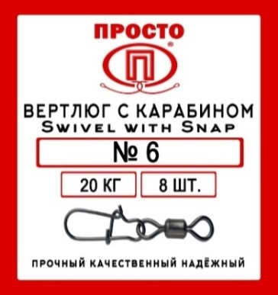 | Вертлюгом с карабином Swivel with Snap | 2 | 34 | 6 | 45.00 ₽ |  | 0.00 ₽ | 50.00 ₽ | 68.00 ₽
50 | Упак. |  | Вертлюгом с карабином Swivel with Snap | 4 | 26 | 7 | 45.00 ₽ |  | 0.00 ₽ | 50.00 ₽ | 68.00 ₽
50 | Упак. |  | Вертлюгом с карабином Swivel with Snap | 5 | 22 | 7 | 45.00 ₽ |  | 0.00 ₽ | 50.00 ₽ | 68.00 ₽
50 | Упак. |  | Вертлюгом с карабином Swivel with Snap | 6 | 20 | 8 | 45.00 ₽ |  | 0.00 ₽ | 50.00 ₽ | 68.00 ₽
50 | Упак. |  | Вертлюгом с карабином Swivel with Snap | 7 | 17 | 8 | 45.00 ₽ |  | 0.00 ₽ | 50.00 ₽ | 68.00 ₽
50 | Упак. |  | Вертлюгом с карабином Swivel with Snap | 8 | 14 | 8 | 45.00 ₽ |  | 0.00 ₽ | 50.00 ₽ | 68.00 ₽
50 | Упак. |  | Вертлюгом с карабином Swivel with Snap | 10 | 12 | 8 | 45.00 ₽ |  | 0.00 ₽ | 50.00 ₽ | 68.00 ₽
50 | Упак. |  | Вертлюгом с карабином Swivel with Snap | 12 | 8 | 8 | 45.00 ₽ |  | 0.00 ₽ | 50.00 ₽ | 68.00 ₽
50 | Упак. |  | Вертлюгом с карабином Swivel with Snap | 14 | 5 | 8 | 45.00 ₽ |  | 0.00 ₽ | 50.00 ₽ | 68.00 ₽

50 | Упак. | 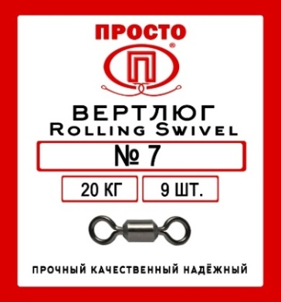 | Вертлюг Rolling Swivel | 2 | 40 | 6 | 35.00 ₽ |  | 0.00 ₽ | 39.00 ₽ | 53.00 ₽
50 | Упак. |  | Вертлюг Rolling Swivel | 4 | 34 | 7 | 35.00 ₽ |  | 0.00 ₽ | 39.00 ₽ | 53.00 ₽
50 | Упак. |  | Вертлюг Rolling Swivel | 5 | 30 | 8 | 35.00 ₽ |  | 0.00 ₽ | 39.00 ₽ | 53.00 ₽
50 | Упак. |  | Вертлюг Rolling Swivel | 6 | 25 | 9 | 35.00 ₽ |  | 0.00 ₽ | 39.00 ₽ | 53.00 ₽
50 | Упак. |  | Вертлюг Rolling Swivel | 7 | 20 | 9 | 35.00 ₽ |  | 0.00 ₽ | 39.00 ₽ | 53.00 ₽
50 | Упак. |  | Вертлюг Rolling Swivel | 8 | 15 | 9 | 35.00 ₽ |  | 0.00 ₽ | 39.00 ₽ | 53.00 ₽
50 | Упак. |  | Вертлюг Rolling Swivel | 10 | 13 | 9 | 35.00 ₽ |  | 0.00 ₽ | 39.00 ₽ | 53.00 ₽
50 | Упак. |  | Вертлюг Rolling Swivel | 12 | 8 | 9 | 35.00 ₽ |  | 0.00 ₽ | 39.00 ₽ | 53.00 ₽
50 | Упак. |  | Вертлюг Rolling Swivel | 14 | 5 | 9 | 35.00 ₽ |  | 0.00 ₽ | 39.00 ₽ | 53.00 ₽

50 | Упак. | 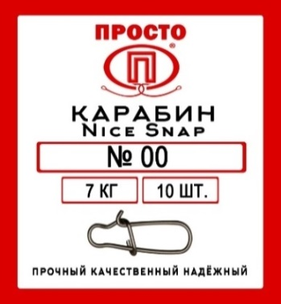 | Карабин Nice Snap | 00 | 7 | 10 | 35.00 ₽ |  | 0.00 ₽ | 39.00 ₽ | 53.00 ₽
50 | Упак. |  | Карабин Nice Snap | 0 | 10 | 10 | 35.00 ₽ |  | 0.00 ₽ | 39.00 ₽ | 53.00 ₽
50 | Упак. |  | Карабин Nice Snap | 1 | 14 | 8 | 35.00 ₽ |  | 0.00 ₽ | 39.00 ₽ | 53.00 ₽
50 | Упак. |  | Карабин Nice Snap | 2 | 19 | 8 | 35.00 ₽ |  | 0.00 ₽ | 39.00 ₽ | 53.00 ₽
50 | Упак. |  | Карабин Nice Snap | 3 | 26 | 8 | 35.00 ₽ |  | 0.00 ₽ | 39.00 ₽ | 53.00 ₽

Электроника
ПРАКТИК-НЦ |  |  |  | Итого: | 0.00 ₽
Ед. Измер. | Фото | Наименование | Цена оптовая базовая (руб.) | Заказ (кол-во штук) | Заказ (Сумма) | РРЦ (руб.за шт.)

Шт. | 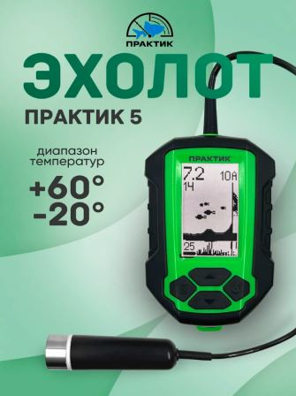 | Эхолот «Практик 5» (впаянный кабель) | 5,900.00 ₽ |  | 0.00 ₽ | 7,900.00 ₽
Шт. | 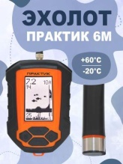 | Эхолот «Практик 6М» (разъемный кабель) | 9,300.00 ₽ |  | 0.00 ₽ | 12,800.00 ₽
Шт. | 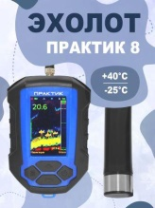 | Эхолот "Практик 8" | 15,450.00 ₽ |  | 0.00 ₽ | 20,900.00 ₽
Шт. | 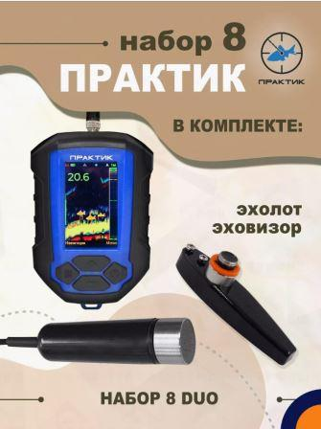 | Эхолот «Практик 8 DUO» | 24,900.00 ₽ |  | 0.00 ₽ | 32,900.00 ₽
Шт. | 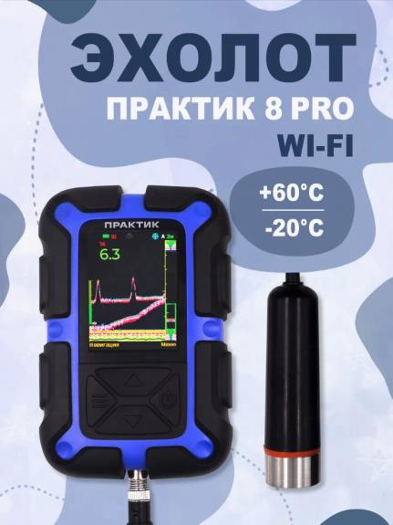 | Эхолот «Практик 8 PRO Wi-Fi» | 22,500.00 ₽ |  | 0.00 ₽ | 30,400.00 ₽
Шт. | 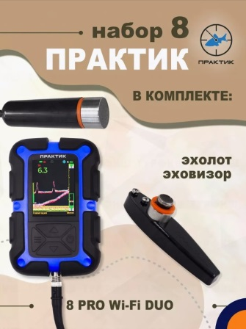 | Эхолот "Практик 8 PRO Wi-Fi DUO" | 31,500.00 ₽ |  | 0.00 ₽ | 42,500.00 ₽
Шт. | 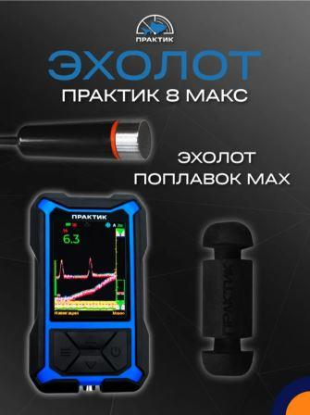 | Эхолот Практик 8 МАКС | 19,100.00 ₽ |  | 0.00 ₽ | 25,900.00 ₽
Шт. | 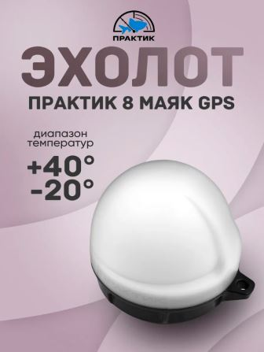 | Беспроводной эхолот "Практик 8 Маяк" | 13,450.00 ₽ |  | 0.00 ₽ | 17,700.00 ₽

Шт. | 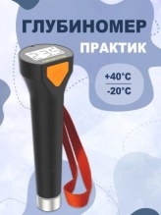 | Глубиномер "Практик" | 2,800.00 ₽ |  | 0.00 ₽ | 3,700.00 ₽

Шт. | 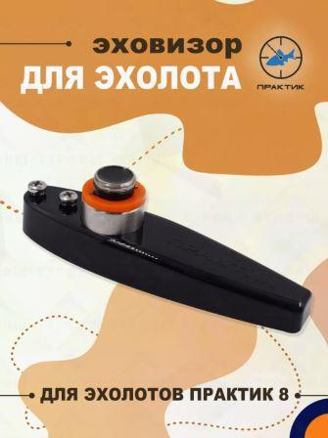 | Структурный датчик ЭХОВИЗОР (для лодки) (для эхолотов Практик 8) | 11,200.00 ₽ |  | 0.00 ₽ | 14,900.00 ₽

Шт. |  | Подводная видеокамера MURENA Mini, 20 м | 9,400.00 ₽ |  | 0.00 ₽ | 12,500.00 ₽
Шт. |  | Подводная видеокамера MURENA Mini v.2, 20 м | 9,800.00 ₽ |  | 0.00 ₽ | 13,200.00 ₽
Шт. |  | Подводная видеокамера MURENA Premium 5, 20 м | 15,500.00 ₽ |  | 0.00 ₽ | 20,800.00 ₽

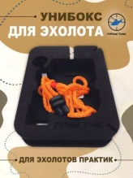 Шт. |  | Универсальный чехол «Унибокс М» (для эхолотов Практик 6М, 6S) | 950.00 ₽ |  | 0.00 ₽ | 1,300.00 ₽
Шт. | 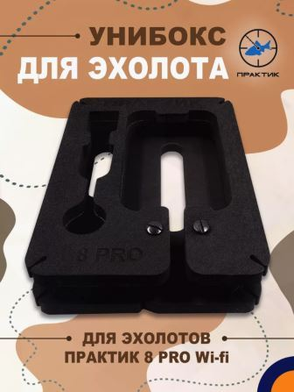 | Унибокс 8 PRO | 1,100.00 ₽ |  | 0.00 ₽ | 1,500.00 ₽
Шт. | 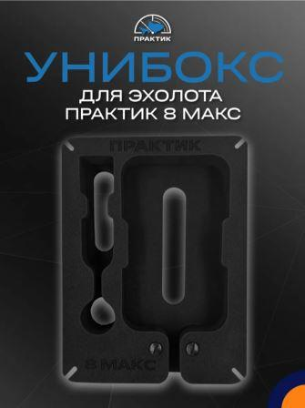 | Унибокс 8 МАКС | 1,180.00 ₽ |  | 0.00 ₽ | 1,600.00 ₽
Шт. |  | Сумка-чехол Практик (для эхолотов 6М/6S) | 780.00 ₽ |  | 0.00 ₽ | 1,100.00 ₽
Шт. | 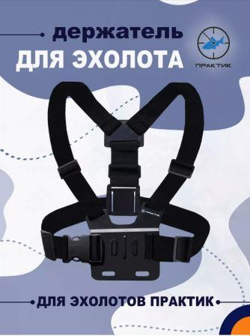 | Держатель Практик-Профи (с ремнями) | 890.00 ₽ |  | 0.00 ₽ | 1,200.00 ₽
Шт. | 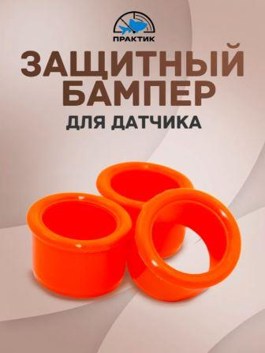 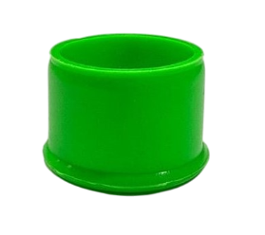 | Бампер для датчика (оранжевый), шт | 100.00 ₽ |  | 0.00 ₽ | 150.00 ₽
Шт. |  | Бампер для датчика (синий), шт | 100.00 ₽ |  | 0.00 ₽ | 150.00 ₽
Шт. |  | Бампер для датчика (зеленый), шт | 100.00 ₽ |  | 0.00 ₽ | 150.00 ₽
Шт. | 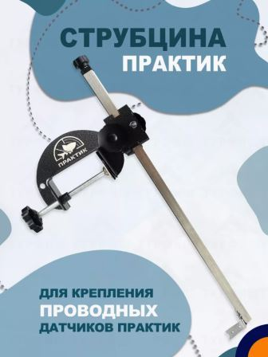 | Струбцина Практик (для датчика Эховизор) | 2,900.00 ₽ |  | 0.00 ₽ | 3,800.00 ₽
Шт. | 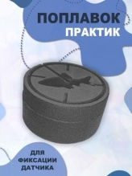 | Поплавок Практик (маленький) (для эхолотов Практик 6М, 6S, 7 Проводной) Не подходит для Практик 8! | 150.00 ₽ |  | 0.00 ₽ | 200.00 ₽
Шт. | 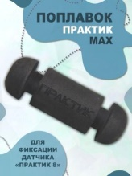 | Поплавок Практик МАХ (для эхолотов Практик 8, 6М, 7 Проводной) Не подходит для Практик 6S! | 225.00 ₽ |  | 0.00 ₽ | 300.00 ₽
Шт. | 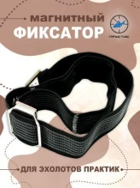 | Магнитный фиксатор (для Практик 6) | 680.00 ₽ |  | 0.00 ₽ | 880.00 ₽
Шт. | 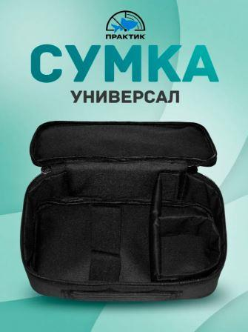 | Сумка "Универсал" (для эхолотов Практик) | 950.00 ₽ |  | 0.00 ₽ | 1,300.00 ₽
Шт. | 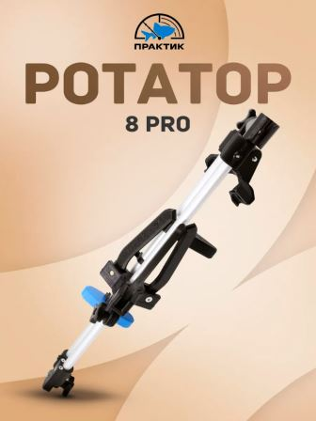 | Ротатор Практик 8 PRO (для эхолотов "Практик 8 PRO Wi-Fi" и DUO) | 5,100.00 ₽ |  | 0.00 ₽ | 6,990.00 ₽
Шт. | 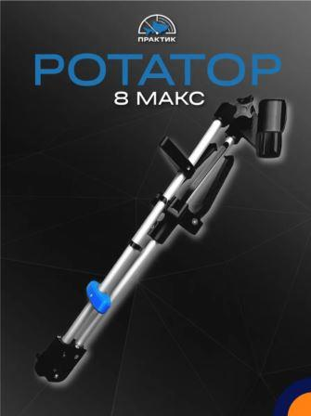 | Ротатор Практик 8 МАКС | 5,100.00 ₽ |  | 0.00 ₽ | 6,990.00 ₽
Шт. | 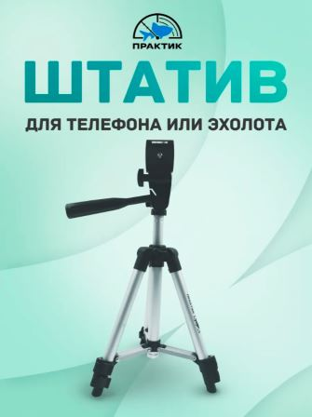 | Штатив-тренога Практик с держателем, серебристый, 65см (для крепления блока эхолота или смартфона) | 650.00 ₽ |  | 0.00 ₽ | 900.00 ₽
Шт. | 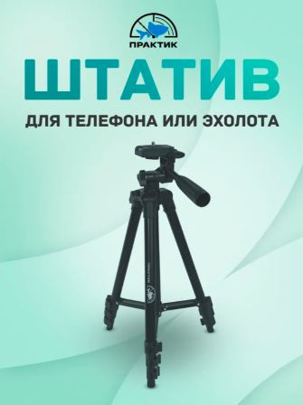 | Штатив-тренога Практик с держателем, черный, 106 см (для крепления блока эхолота или смартфона) | 900.00 ₽ |  | 0.00 ₽ | 1,200.00 ₽

Шт. | 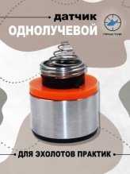 | Датчик для проводного эхолота | 1,980.00 ₽ |  | 0.00 ₽ | 2,600.00 ₽
Шт. | 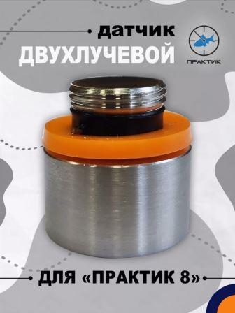 | Датчик для эхолота П8 (V2) | 2,250.00 ₽ |  | 0.00 ₽ | 3,000.00 ₽
Шт. | 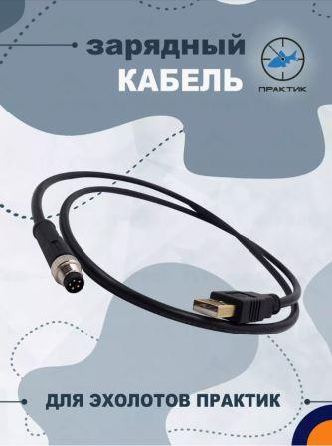 | Кабель зарядный M8-5P-USB-SF (для эхолотов Практик 8, 7 BWF, 7 Проводной) | 510.00 ₽ |  | 0.00 ₽ | 600.00 ₽
Шт. | 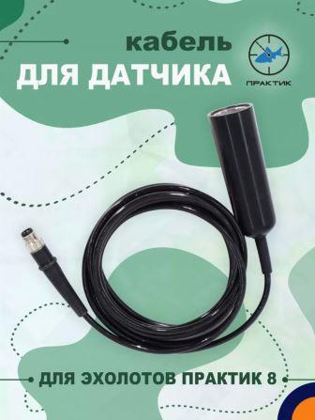 | Кабель с креплением для датчика П8 (для эхолотов Практик 8) | 2,220.00 ₽ |  | 0.00 ₽ | 2,900.00 ₽
Шт. |  | Кабель с батотсеком и штекером (для эхолотов Практик 6М) | 2,200.00 ₽ |  | 0.00 ₽ | 2,800.00 ₽

Шт. |  | Фонарь-лампа "Мультисвет МС-16" | 1,280.00 ₽ |  | 0.00 ₽ | 1,690.00 ₽
Шт. |  | Фонарь-лампа "Мультисвет МС-25" | 1,640.00 ₽ |  | 0.00 ₽ | 2,190.00 ₽

